데이터전처리표정리
거래처별 매출채권 관리대장
[실습 내용 및 지시 사항]
===========================================================================
* 데이터 행 중 "결재일"별로 "금액"의 소계 계산 행이 존재
** 불필요한 소계 행 삭제
*** "결재일" 필드 데이터 영역을 선택영역으로 지정 --> [홈]메뉴탭 --> [편집]그룹 --> [찾기및선택]메뉴 --> [이동옵션]메뉴 --> [빈 셀]옵션 선택 --> 선택된 빈셀의 행전체 삭제
* 분석을 위한 표의 구성을 위하여 행의 비워진 셀 처리 작업
** 비워진 셀은 상위 데이터를 연결하여 입력가능
*** "고유번호", "협상일", "만기일" 데이터 영역을 선택 --> --> [홈]메뉴탭 --> [편집]그룹 --> [찾기및선택]메뉴 --> [이동옵션]메뉴 --> [빈 셀]옵션 선택 --> 빈셀이 선택된 상태에서 "="등호를 입력하고 바로 위의 셀주소를 클릭하여 연결후 <Ctrl키> + <Enter>키로 선택된 셀에 같은 수식을 입력
*** 입력된 셀 값과 셀 주소로 연결된 값이 혼합되어 존재할 때 모두 값을 입력한 상태로 변환 --> 데이터 영역 선택 --> [복사] --> [선택하여 붙여넣기]메뉴 --> [값] 옵션 선택
고유번호 | 협상일 | 만기일 | 송장번호 | 통화 | 금액 | 결재일
820-028152778 | 2021.04.23 | 2021.10.20 | 202102K007 | USD | 16,136.40 | 20211130
 |  |  | 202103K007 | USD | 3,570.00 | 20211130
 |  |  | 202104K001 | USD | 16,136.40 | 20211130
 |  |  |  |  | 35,842.80
820-028467749 | 2021.07.09 | 2020.01.05 | 202105K006 | USD | 3,570.00 | 20200228
 |  |  | 202107K001 | USD | 3,570.00 | 20200228
 |  |  | 202107K013 | USD | 10,200.00 | 20200228
 |  |  |  |  | 17,340.00
820-028793887 | 2021.09.19 | 2020.03.18 | 202108K021 | USD | 225,000.00 | 20200430
 |  |  | 202108K021 | USD | 80,504.61 | 20200430
 |  |  |  |  | 305,504.61
820-028816970 | 2021.09.25 | 2020.03.24 | 202108K021 | USD | 80,504.61 | 20200430
 |  |  | 202108K002 | USD | 4,284.00 | 20200430
 |  |  |  |  | 84,788.61
276-71-107565 | 2021.01.07 | 2021.07.05 | 202112Q012 | EUR | 347.13 | 20210831
 |  |  | 202112Q011 | EUR | 13,559.79 | 20210831
 |  |  |  |  | 13,906.92
FET1-475-000083 | 2021.01.25 | 2021.07.23 | 202112Q013 | EUR | 22,292.50 | 20210831
 |  |  | 202101Q011 | EUR | 14,077.48 | 20210831
 |  |  | 202102Q012 | EUR | 153.98 | 20210831
 |  |  |  |  | 36,523.96
276-71-110840 | 2021.03.08 | 2021.09.04 | 202102Q013 | EUR | 189.00 | 20211031
 |  |  | 202102Q014 | EUR | 415.80 | 20211031
 |  |  | 202102Q011 | EUR | 7,153.56 | 20211031
 |  |  | 202102Q015 | EUR | 7,851.75 | 20211031
 |  |  |  |  | 15,610.11
FET1-475-000332 | 2021.03.31 | 2021.09.27 | 202103Q012 | EUR | 119.80 | 20211031
 |  |  | 202103Q011 | EUR | 26,133.61 | 20211031
 |  |  |  |  | 26,253.41
FET1-475-000373 | 2021.04.14 | 2021.10.11 | 202104Q011 | EUR | 23,867.56 | 20211130
 |  |  | 202104Q012 | EUR | 12,342.72 | 20211130
 |  |  | 202104Q013 | EUR | 12,198.63 | 20211130
 |  |  |  |  | 48,408.91
FET1-475-000605 | 2021.06.09 | 2021.12.06 | 202105Q011 | EUR | 1,821.60 | 20200131
 |  |  | 202104Q115 | EUR | 327.60 | 20200131
 |  |  | 202104Q116 | EUR | 163.96 | 20200131
 |  |  | 202105Q012 | EUR | 13,983.20 | 20200131
 |  |  |  |  | 16,296.36
276-71-115710 | 2021.06.24 | 2021.12.21 | 202104Q114 | EUR | 189.00 | 20200131
 |  |  | 202106Q011 | EUR | 214.02 | 20200131
 |  |  | 202106Q114 | EUR | 454.72 | 20200131
 |  |  | 202106Q014 | EUR | 1,656.00 | 20200131
 |  |  | 202106Q013 | EUR | 5,378.94 | 20200131
 |  |  |  |  | 7,892.68
276-71-116947 | 2021.07.22 | 2020.01.18 | 202106Q012 | EUR | 3,788.08 | 20200228
 |  |  | 202107Q011 | EUR | 14,309.64 | 20200228
 |  |  |  |  | 18,097.72
FET1-475-000870 | 2021.08.12 | 2020.02.08 | 202107Q013 | EUR | 1,343.52 | 20200331
 |  |  | 202107Q012 | EUR | 7,508.00 | 20200331
 |  |  |  |  | 8,851.52
276-71-118109 | 2021.08.25 | 2020.02.21 | 202108Q011 | EUR | 92.70 | 20200331
 |  |  | 202108Q012 | EUR | 10,592.00 | 20200331
 |  |  |  |  | 10,684.70
FET1-475-000956 | 2021.09.06 | 2020.03.05 | 202108Q013 | EUR | 59.04 | 20200430
 |  |  | 202108Q014 | EUR | 4,168.21 | 20200430
 |  |  | 202109Q011 | EUR | 20,765.13 | 20200430
 |  |  |  |  | 24,992.38
276-71-121576 | 2021.11.30 | 2020.05.29 | 202110Q013 | EUR | 1,215.20 | 20200630
 |  |  | 202110Q014 | EUR | 3,136.00 | 20200630
 |  |  | 202110Q017 | EUR | 6,601.80 | 20200630
 |  |  | 202110Q015 | EUR | 5,797.86 | 20200630
 |  |  |  |  | 16,750.86
276-71-121568 | 2021.11.30 | 2020.05.29 | 202110Q011 | EUR | 143.50 | 20200630
 |  |  | 202110Q012 | EUR | 17,276.18 | 20200630
 |  |  | 202110Q016 | EUR | 241.47 | 20200630
 |  |  | 202111Q011 | EUR | 223.77 | 20200630
 |  |  | 202111Q012 | EUR | 12,703.74 | 20200630
 |  |  |  |  | 30,588.66
276-71-121680 | 2021.12.05 | 2020.06.03 | 202111Q013 | EUR | 3,722.21 | 20200731
 |  |  | 202111Q015 | EUR | 145.23 | 20200731
 |  |  | 202111Q016 | EUR | 3,590.80 | 20200731
 |  |  | 202111Q016 | EUR | 2,508.80 | 20200731
 |  |  |  |  | 9,967.04
FET1-475-001253 | 2021.12.14 | 2020.06.12 | 202112Q011 | EUR | 11,098.24 | 20200731
 |  |  | 202112Q011 | EUR | 8,427.20 | 20200731
 |  |  |  |  | 19,525.44
FET1-475-001274 | 2021.12.23 | 2020.06.21 | 202112Q032 | EUR | 14,755.81 | 20200731
 |  |  | 202111Q014 | EUR | 534.60 | 20200731
 |  |  | 202111Q016 | EUR | 8,157.84 | 20200731
 |  |  | 202112Q031 | EUR | 230.04 | 20200731
 |  |  |  |  | 8,922.48
276-71-123218 | 2021.01.16 | 2021.07.14 | 202112Q034 | EUR | 8,298.91 | 20210831
 |  |  | 202101Q131 | EUR | 6,093.32 | 20210831
 |  |  | 202101Q031 | EUR | 10,492.73 | 20210831
 |  |  |  |  | 24,884.96
FET1-476-000147 | 2021.02.24 | 2021.08.22 | 202101Q132 | EUR | 441.00 | 20210930
 |  |  | 202101Q133 | EUR | 19,753.56 | 20210930
 |  |  | 202101Q032 | EUR | 518.00 | 20210930
 |  |  |  |  | 20,712.56
FET1-476-000182 | 2021.03.02 | 2021.08.29 | 202102Q131 | EUR | 12,985.95 | 20210930
 |  |  | 202102Q031 | EUR | 461.70 | 20210930
 |  |  |  |  | 13,447.65
FET1-476-000203 | 2021.03.09 | 2021.09.05 | 202101Q134 | EUR | 562.46 | 20211031
 |  |  | 202102Q132 | EUR | 15,745.21 | 20211031
 |  |  |  |  | 16,307.67 | 20211031
276-71-125415 | 2021.03.23 | 2021.09.19 | 202112Q033 | EUR | 18,645.98 | 20211031
 |  |  | 202112Q035 | EUR | 179.71 | 20211031
 |  |  | 202102Q032 | EUR | 5,093.33 | 20211031
 |  |  |  |  | 23,919.02
276-71-126853 | 2021.04.26 | 2021.10.23 | 202103Q032 | EUR | 1,121.96 | 20211130
 |  |  | 202103Q031 | EUR | 6,403.32 | 20211130
 |  |  |  |  | 7,525.28
FET1-476-000456 | 2021.06.23 | 2021.12.20 | 202104Q032 | EUR | 508.32 | 20200131
 |  |  | 202104Q033 | EUR | 8,133.99 | 20200131
 |  |  | 202105Q031 | EUR | 107.52 | 20200131
 |  |  |  |  | 8,749.83
FET1-476-000476 | 2021.06.29 | 2021.12.26 | 202105Q032 | EUR | 8,007.77 | 20200131
 |  |  |  |  | 8,007.77
276-71-131164 | 2021.08.25 | 2020.02.21 | 202107Q001J | EUR | 3,267.00 | 20200331
 |  |  | 202107Q031 | EUR | 2,469.20 | 20200331
 |  |  |  |  | 5,736.20
820-018907048 | 2021.12.27 | 2020.06.25 | 202110Q001J | EUR | 5,488.56 | 20200731
 |  |  | 202111N010 | EUR | 4,149.68 | 20200731
 |  |  |  |  | 9,638.24
FET1-477-000159 | 2021.03.12 | 2021.09.08 | 202101N016 | EUR | 689.04 | 20211031
 |  |  | 202101N017 | EUR | 7,377.48 | 20211031
 |  |  |  |  | 8,066.52
FET1-477-000172 | 2021.03.22 | 2021.09.18 | 202101Q001J | EUR | 3,828.60 | 20211031
 |  |  | 202102N006 | EUR | 4,074.03 | 20211031
 |  |  | 202102N006 | EUR | 1,119.86 | 20211031
 |  |  |  |  | 9,022.49
820-019426943 | 2021.04.03 | 2021.09.30 | 202103N009 | EUR | 3,224.59 | 20211031
 |  |  |  |  | 3,224.59
820-019480058 | 2021.04.13 | 2021.10.10 | 202102N006 | EUR | 1,119.86 | 20211130
 |  |  |  |  | 1,119.86
820-019682654 | 2021.05.18 | 2021.11.14 | 202103Q001J | EUR | 7,187.40 | 20211231
 |  |  |  |  | 7,187.40
820-020229315 | 2021.08.23 | 2020.02.19 | 202106Q001J | EUR | 3,659.04 | 20200331
 |  |  | 202106N013 | EUR | 2,447.84 | 20200331
 |  |  |  |  | 6,106.88
820-020355036 | 2021.09.12 | 2020.03.11 | 202107Q002J | EUR | 7,318.08 | 20200430
 |  |  |  |  | 7,318.08
820-021541264 | 2021.04.10 | 2021.10.07 | 202102Q002N | EUR | 5,580.00 | 20211130
 |  |  | 202103Q005N | EUR | 3,361.68 | 20211130
 |  |  |  |  | 8,941.68
820-022060305 | 2021.07.14 | 2020.01.10 | 202105N009 | EUR | 2,496.33 | 20200228
 |  |  |  |  | 2,496.33
820-022449915 | 2021.09.19 | 2020.03.18 | 202105N012 | EUR | 145.26 | 20200430
 |  |  | 202107N001 | EUR | 947.52 | 20200430
 |  |  |  |  | 1,092.78
820-022847090 | 2021.12.24 | 2020.06.22 | 202110N010 | EUR | 448.20 | 20200731
 |  |  | 202110N017 | EUR | 5,211.90 | 20200731
 |  |  | 202111N007 | EUR | 213.90 | 20200731
 |  |  | 202111N013 | EUR | 380.80 | 20200731
 |  |  | 202111N021 | EUR | 1,767.80 | 20200731
 |  |  |  |  | 8,022.60
820-024462338 | 2021.02.25 | 2021.08.23 | 202101N010 | EUR | 460.17 | 20210930
 |  |  | 202101N011 | EUR | 4,022.73 | 20210930
 |  |  |  |  | 4,482.90
820-024715364 | 2021.04.23 | 2021.10.20 | 202102C001 | EUR | 4,368.96 | 20211130
 |  |  |  |  | 4,368.96
820-025997169 | 2021.12.31 | 2020.06.29 | 202110K017 | EUR | 873.99 | 20200731
 |  |  | 202110K019 | EUR | 134.46 | 20200731
 |  |  | 202111K024 | EUR | 2,285.82 | 20200731
 |  |  |  |  | 3,294.27
820-026273674 | 2021.02.28 | 2021.08.26 | 202101K002 | EUR | 162.00 | 20210930
 |  |  | 202101K003 | EUR | 4,897.80 | 20210930
 |  |  |  |  | 5,059.80
FET1-475-000292 | 2021.03.24 | 2021.09.20 | 202102Q004 | EUR | 11,871.42 | 20211031
 |  |  | 202102Q001 | EUR | 2,324.70 | 20211031
 |  |  |  |  | 14,196.12
FET1-475-000340 | 2021.04.07 | 2021.10.04 | 202103Q002 | EUR | 176.40 | 20181128
 |  |  | 202103Q003 | EUR | 27,096.64 | 20211130
 |  |  | 202103Q004 | EUR | 33,531.41 | 20211130
 |  |  |  |  | 60,804.45
FET1-475-000404 | 2021.04.21 | 2021.10.18 | 202104Q001 | EUR | 15,993.04 | 20211130
 |  |  |  |  | 15,993.04
FET1-475-000604 | 2021.06.09 | 2021.12.06 | 202105Q001 | EUR | 13,222.14 | 20200131
 |  |  |  |  | 13,222.14
FET1-475-000651 | 2021.06.24 | 2021.12.21 | 202106Q001 | EUR | 5,916.96 | 20200131
 |  |  | 202105Q004 | EUR | 14,423.82 | 20200131
 |  |  |  |  | 20,340.78
FET1-475-000788 | 2021.07.27 | 2020.01.23 | 202106Q003 | EUR | 323.60 | 20200228
 |  |  | 202106Q004 | EUR | 15,905.34 | 20200228
 |  |  |  |  | 16,228.94
FET1-475-000803 | 2021.07.28 | 2020.01.24 | 202106Q004 | EUR | 3,607.20 | 20200228
 |  |  | 202107Q001 | EUR | 410.40 | 20200228
 |  |  | 202107Q002 | EUR | 9,142.05 | 20200228
 |  |  |  |  | 13,159.65
FET1-475-000868 | 2021.08.12 | 2020.02.08 | 202107Q003 | EUR | 17,940.00 | 20200331
 |  |  | 202107Q004 | EUR | 2,734.00 | 20200331
 |  |  |  |  | 20,674.00
276-71-117935 | 2021.08.19 | 2020.02.15 | 202107Q005 | EUR | 8,005.01 | 20200331
 |  |  |  |  | 8,005.01
FET1-475-000957 | 2021.09.06 | 2020.03.05 | 202108Q001 | EUR | 6,014.80 | 20200430
 |  |  | 202108Q002 | EUR | 16,675.72 | 20200430
 |  |  |  |  | 22,690.52
FET1-475-000974 | 2021.09.09 | 2020.03.08 | 202108Q003 | EUR | 13,955.88 | 20200430
 |  |  |  |  | 13,955.88
276-71-119962 | 2021.10.10 | 2020.04.08 | 202109Q001-1 | EUR | 1,020.00 | 20200531
 |  |  | 202109Q131 | EUR | 4,372.36 | 20200531
 |  |  | 202109Q003 | EUR | 6,627.00 | 20200531
 |  |  | 202109Q002 | EUR | 10,087.21 | 20200531
 |  |  | 202109Q132 | EUR | 8,838.50 | 20200531
 |  |  | 202109Q004 | EUR | 10,881.00 | 20200531
 |  |  |  |  | 41,826.07
FET1-475-001195 | 2021.11.28 | 2020.05.27 | 202111Q001 | EUR | 38,843.02 | 20200630
 |  |  |  |  | 38,843.02
FET1-475-001202 | 2021.11.30 | 2020.05.29 | 202110Q001 | EUR | 171.50 | 20200630
 |  |  | 202110Q131 | EUR | 5,047.37 | 20200630
 |  |  | 202110Q003 | EUR | 652.80 | 20200630
 |  |  | 202110Q002 | EUR | 23,496.59 | 20200630
 |  |  | 202110Q103 | EUR | 304.92 | 20200630
 |  |  | 202111Q002 | EUR | 498.81 | 20200630
 |  |  | 202111Q101 | EUR | 13,607.13 | 20200630
 |  |  | 202111Q003 | EUR | 540.86 | 20200630
 |  |  | 202111Q004 | EUR | 13,884.00 | 20200630
 |  |  |  |  | 58,203.98
276-71-121860 | 2021.12.09 | 2020.06.07 | 202111Q005 | EUR | 25,803.52 | 20200731
 |  |  |  |  | 25,803.52
FET1-475-001295 | 2021.12.28 | 2020.06.26 | 202111Q300 | EUR | 110.12 | 20200731
 |  |  | 202112Q200 | EUR | 1,596.00 | 20200731
 |  |  | 202112Q001 | EUR | 289.80 | 20200731
 |  |  |  |  | 1,995.92
FET1-476-000078 | 2021.02.03 | 2021.08.01 | 202101Q100-1 | EUR | 9,698.16 | 20210930
 |  |  |  |  | 9,698.16
276-71-124214 | 2021.02.10 | 2021.08.08 | 202112Q002 | EUR | 54,824.23 | 20210930
 |  |  |  |  | 54,824.23
FET1-476-000146 | 2021.02.24 | 2021.08.22 | 202101Q100 | EUR | 12,389.91 | 20210930
 |  |  | 202101Q001 | EUR | 46,800.00 | 20210930
 |  |  |  |  | 59,189.91
FET1-476-000243 | 2021.03.21 | 2021.09.17 | 202102Q102 | EUR | 66.09 | 20211031
 |  |  | 202102Q101 | EUR | 87.69 | 20211031
 |  |  | 202102Q104 | EUR | 9,850.04 | 20211031
 |  |  |  |  | 10,003.82
276-71-126845 | 2021.04.26 | 2021.10.23 | 202103Q002 | EUR | 136.80 | 20211130
 |  |  | 202103Q003 | EUR | 171.00 | 20211130
 |  |  | 202103Q001 | EUR | 12,562.73 | 20211130
 |  |  |  |  | 12,870.53
FET1-476-000477 | 2021.06.29 | 2021.12.26 | 202104Q001 | EUR | 14,058.57 | 20200131
 |  |  |  |  | 14,058.57
276-71-129879 | 2021.07.21 | 2020.01.17 | 202106Q001 | EUR | 13,393.06 | 20200228
 |  |  |  |  | 13,393.06
276-71-131148 | 2021.08.25 | 2020.02.21 | 202106Q010N | EUR | 1,660.00 | 20200331
 |  |  | 202106Q010N | EUR | 6,504.80 | 20200331
 |  |  |  |  | 8,164.80
FET1-476-000746 | 2021.10.18 | 2020.04.16 | 202108Q001 | EUR | 39,000.00 | 20200531
 |  |  |  |  | 39,000.00
820-018586254 | 2021.10.31 | 2020.04.29 | 202109Q001 | EUR | 2,882.16 | 20200531
 |  |  | 202109Q001 | EUR | 40,428.84 | 20200531
 |  |  |  |  | 43,311.00
820-019265971 | 2021.03.08 | 2021.09.04 | 202101N008 | EUR | 51,402.96 | 20211031
 |  |  | 202101N008 | EUR | -12,000.00 | 20211031
 |  |  |  |  | 39,402.96
FET1-477-000160 | 2021.03.12 | 2021.09.08 | 202101N008 | EUR | 12,000.00 | 20211031
 |  |  |  |  | 12,000.00
820-019427059 | 2021.04.03 | 2021.09.30 | 202102N013 | EUR | 1,725.00 | 20211031
 |  |  |  |  | 1,725.00
820-019480122 | 2021.04.13 | 2021.10.10 | 202103N015 | EUR | 28,070.92 | 20211130
 |  |  |  |  | 28,070.92
820-019947870 | 2021.07.02 | 2021.12.29 | 202105N007 | EUR | 43,908.18 | 20200131
 |  |  | 202105N007 | EUR | 26,000.00 | 20200131
 |  |  |  |  | 69,908.18
820-020216175 | 2021.08.21 | 2020.02.17 | 202106Q003J | EUR | 5,851.44 | 20200331
 |  |  | 202107N008 | EUR | 47,760.84 | 20200331
 |  |  | 202107N008 | EUR | 19,800.00 | 20200331
 |  |  |  |  | 73,412.28
820-020216143 | 2021.08.21 | 2020.02.17 | 202107N008 | EUR | 19,800.00 | 20200331
 |  |  |  |  | 19,800.00
820-021027340 | 2021.01.08 | 2021.07.06 | 202110N009 | EUR | 49,761.00 | 20210831
 |  |  |  |  | 49,761.00
820-021151264 | 2021.01.30 | 2021.07.28 | 202112N009 | EUR | 60,619.98 | 20210831
 |  |  | 202112N009 | EUR | 24,500.00 | 20210831
 |  |  |  |  | 85,119.98
820-021153176 | 2021.01.31 | 2021.07.29 | 202112N009 | EUR | 24,500.00 | 20210831
 |  |  |  |  | 24,500.00
820-021454981 | 2021.03.27 | 2021.09.23 | 202101N008 | EUR | 12,463.87 | 20211031
 |  |  | 202102Q001N | EUR | 816.48 | 20211031
 |  |  | 202102N007 | EUR | 84,000.00 | 20211031
 |  |  | 202102N007 | EUR | 54,500.00 | 20211031
 |  |  |  |  | 151,780.35
820-021532297 | 2021.04.08 | 2021.10.05 | 202102N007 | EUR | 54,500.00 | 20211130
 |  |  |  |  | 54,500.00 | 20211130
820-022514080 | 2021.09.30 | 2020.03.29 | 202108N005 | EUR | 1,022.00 | 20200430
 |  |  | 202108N008 | EUR | 42,000.00 | 20200430
 |  |  |  |  | 43,022.00
820-022748814 | 2021.11.25 | 2020.05.24 | 202109N015 | EUR | 29,899.57 | 20200630
 |  |  | 202109N015-1 | EUR | 30,022.00 | 20200630
 |  |  | 202110N005 | EUR | 462.50 | 20200630
 |  |  |  |  | 60,384.07
820-022939010 | 2021.01.30 | 2021.07.28 | 202111N018 | EUR | 52,500.00 | 20210831
 |  |  | 202111N018-1 | EUR | 896.57 | 20210831
 |  |  |  |  | 53,396.57
820-022969450 | 2021.02.10 | 2021.08.08 | 202101N013 | EUR | 84,000.00 | 20210930
 |  |  | 202101N013 | EUR | 24,000.00 | 20210930
 |  |  |  |  | 108,000.00
820-022982023 | 2021.02.16 | 2021.08.14 | 202101N013 | EUR | 24,000.00 | 20210930
 |  |  |  |  | 24,000.00
820-023372368 | 2021.06.08 | 2021.12.05 | 202105N002 | EUR | 25,020.00 | 20200131
 |  |  |  |  | 25,020.00
820-023688067 | 2021.08.14 | 2020.02.10 | 202107N006 | EUR | 39,000.00 | 20200331
 |  |  |  |  | 39,000.00 | 20200331
820-024120473 | 2021.12.03 | 2020.06.01 | 202111N006 | EUR | 352.60 | 20200731
 |  |  | 202111N003 | EUR | 31,360.24 | 20200731
 |  |  | 202111N003 | EUR | 25,611.09 | 20200731
 |  |  |  |  | 57,323.93
820-024462230 | 2021.02.25 | 2021.08.23 | 202112N010 | EUR | 9,658.68 | 20210930
 |  |  | 202101N009 | EUR | 61,479.00 | 20210930
 |  |  |  |  | 71,137.68
820-024715340 | 2021.04.23 | 2021.10.20 | 202102N008 | EUR | 42,712.40 | 20211130
 |  |  | 202103N012 | EUR | 1,774.80 | 20211130
 |  |  | 202103N023 | EUR | 76,215.70 | 20211130
 |  |  |  |  | 120,702.90
820-024915233 | 2021.05.31 | 2021.11.27 | 202104N013 | EUR | 39,104.40 | 20211231
 |  |  |  |  | 39,104.40
820-024964052 | 2021.06.08 | 2021.12.05 | 202105N014 | EUR | 50,207.20 | 20200131
 |  |  | 202105N014 | EUR | 110,400.00 | 20200131
 |  |  |  |  | 160,607.20
820-025072444 | 2021.06.29 | 2021.12.26 | 202105N014 | EUR | 10,400.00 | 20200131
 |  |  |  |  | 10,400.00
820-025314627 | 2021.08.18 | 2020.02.14 | 202106N018 | EUR | 58,677.80 | 20200331
 |  |  | 202107A001J | EUR | 816.48 | 20200331
 |  |  | 202107N027 | EUR | 51,513.00 | 20200331
 |  |  |  |  | 111,007.28
820-025446917 | 2021.09.14 | 2020.03.13 | 202108A001J | EUR | 4,712.76 | 20200430
 |  |  | 202108K023 | EUR | 8,405.64 | 20200430
 |  |  | 202108K040 | EUR | 74,001.56 | 20200430
 |  |  |  |  | 87,119.96
820-025587469 | 2021.10.15 | 2020.04.13 | 202109K070 | EUR | 6,132.00 | 20200531
 |  |  | 202109K032 | EUR | 75,596.12 | 20200531
 |  |  |  |  | 81,728.12
820-025627166 | 2021.10.25 | 2020.04.23 | 202109A001J | EUR | 28,915.20 | 20200531
 |  |  | 202109K028 | EUR | 8,723.64 | 20200531
 |  |  | 202109K031 | EUR | 41,092.80 | 20200531
 |  |  | 202110K002 | EUR | 2,772.00 | 20200531
 |  |  |  |  | 81,503.64
820-025652601 | 2021.10.28 | 2020.04.26 | 202110K005 | EUR | 63,648.00 | 20200531
 |  |  |  |  | 63,648.00
820-025782405 | 2021.11.23 | 2020.05.22 | 202110K023 | EUR | 151,229.34 | 20200630
 |  |  | 202110K023-1 | EUR | 1,776.60 | 20200630
 |  |  |  |  | 153,005.94
820-025937550 | 2021.12.20 | 2020.06.18 | 202111K022 | EUR | 170,949.90 | 20200731
 |  |  | 202111K022 | EUR | 100,000.00 | 20200731
 |  |  |  |  | 270,949.90
820-025958391 | 2021.12.24 | 2020.06.22 | 202111K022 | EUR | 100,000.00 | 20200731
 |  |  | 202111K022-1 | EUR | 5,344.92 | 20200731
 |  |  | 202112K009 | EUR | 1,008.00 | 20200731
 |  |  |  |  | 106,352.92
820-025997112 | 2021.12.31 | 2020.06.29 | 202112K007 | EUR | 58,840.00 | 20200731
 |  |  |  |  | 58,840.00
820-026081193 | 2021.01.18 | 2021.07.16 | 202112K018 | EUR | 78,575.98 | 20210831
 |  |  |  |  | 78,575.98
820-026107738 | 2021.01.21 | 2021.07.19 | 202112K023 | EUR | 73,976.41 | 20210831
 |  |  | 202112K023 | EUR | 60,000.00 | 20210831
 |  |  |  |  | 133,976.41
820-026116687 | 2021.01.25 | 2021.07.23 | 202112K023 | EUR | 60,000.00 | 20210831
 |  |  |  |  | 60,000.00
820-026248280 | 2021.02.22 | 2021.08.20 | 202112K024 | EUR | 55,017.51 | 20210930
 |  |  | 202101K017 | EUR | 37,440.00 | 20210930
 |  |  | 202101K021 | EUR | 50,743.32 | 20210930
 |  |  | 202101K012 | EUR | 25,008.00 | 20210930
 |  |  |  |  | 168,208.83
820-026346108 | 2021.03.15 | 2021.09.11 | 202102K012 | EUR | 88,114.80 | 20211031
 |  |  | 202102K015 | EUR | 29,808.00 | 20211031
 |  |  | 202102K015-1 | EUR | 6,960.00 | 20211031
 |  |  |  |  | 124,882.80
820-026417830 | 2021.03.30 | 2021.09.26 | 202103K010 | EUR | 20,535.00 | 20211031
 |  |  |  |  | 20,535.00
820-026427193 | 2021.03.31 | 2021.09.27 | 202103K011 | EUR | 81,604.80 | 20211031
 |  |  |  |  | 81,604.80
820-026483020 | 2021.04.15 | 2021.10.12 | 202103K014 | EUR | 88,938.72 | 20211130
 |  |  | 202103K015 | EUR | 489.60 | 20211130
 |  |  | 202103K018 | EUR | 47,324.10 | 20211130
 |  |  | 202103K018-1 | EUR | 4,064.40 | 20211130
 |  |  |  |  | 140,816.82
820-026554640 | 2021.04.29 | 2021.10.26 | 202104K002 | EUR | 98,174.24 | 20211130
 |  |  |  |  | 98,174.24
820-026658983 | 2021.05.25 | 2021.11.21 | 202104K022 | EUR | 7,260.00 | 20211231
 |  |  | 202104K015 | EUR | 82,928.80 | 20211231
 |  |  |  |  | 90,188.80
820-026689719 | 2021.05.31 | 2021.11.27 | 202104K023 | EUR | 90,384.80 | 20211231
 |  |  | 202105K004 | EUR | 1,815.00 | 20211231
 |  |  |  |  | 92,199.80
820-026794766 | 2021.06.22 | 2021.12.19 | 202104K024 | EUR | 22,461.12 | 20200131
 |  |  |  |  | 22,461.12
820-026806721 | 2021.06.24 | 2021.12.21 | 202104K024-1 | EUR | 64,570.18 | 20200131
 |  |  |  |  | 64,570.18
820-026832238 | 2021.06.28 | 2021.12.25 | 202105K013 | EUR | 99,704.00 | 20200131
 |  |  | 202105K013 | EUR | 79,704.00 | 20200131
 |  |  |  |  | 179,408.00
820-026844280 | 2021.06.30 | 2021.12.27 | 202105K009 | EUR | 140.40 | 20200131
 |  |  | 202105K021 | EUR | 83,805.64 | 20200131
 |  |  |  |  | 83,946.04
820-026849725 | 2021.06.30 | 2021.12.27 | 202105K013 | EUR | 79,704.00 | 20200131
 |  |  |  |  | 79,704.00
820-026980016 | 2021.07.28 | 2020.01.24 | 202105K024 | EUR | 75,665.60 | 20200228
 |  |  | 202105K024-1 | EUR | 31,035.78 | 20200228
 |  |  |  |  | 106,701.38
820-026988900 | 2021.07.29 | 2020.01.25 | 202106K004 | EUR | 96,273.10 | 20200228
 |  |  | 202106K023 | EUR | 116,931.87 | 20200228
 |  |  |  |  | 213,204.97
820-027149067 | 2021.08.31 | 2020.02.27 | 202107K014 | EUR | 2,527.20 | 20200331
 |  |  | 202107K040 | EUR | 112,252.21 | 20200331
 |  |  |  |  | 114,779.41
820-027413944 | 2021.10.31 | 2020.04.29 | 202109K016 | EUR | 35,316.50 | 20200531
 |  |  |  |  | 35,316.50
820-027688082 | 2021.12.30 | 2020.06.28 | 202110K026 | EUR | 14,330.40 | 20200731
 |  |  | 202111K007 | EUR | 148.00 | 20200731
 |  |  | 202111K008 | EUR | 1,776.00 | 20200731
 |  |  | 202112K004 | EUR | 1,595.00 | 20200731
 |  |  |  |  | 17,849.40
820-027775936 | 2021.01.20 | 2021.07.18 | 202112K017 | EUR | 13,979.00 | 20210831
 |  |  |  |  | 13,979.00
820-027935651 | 2021.02.29 | 2021.08.27 | 202101K019 | EUR | 5,922.60 | 20210930
 |  |  | 202101K019 | EUR | 5,214.60 | 20210930
 |  |  | 202102K011 | EUR | 1,288.80 | 20210930
 |  |  |  |  | 12,426.00
820-028067791 | 2021.03.30 | 2021.09.26 | 202101K019 | EUR | 5,214.60 | 20211031
 |  |  |  |  | 5,214.60
820-028174746 | 2021.04.27 | 2021.10.24 | 202102K025 | EUR | 7,700.44 | 20211130
 |  |  | 202103K016-1 | EUR | 18,470.50 | 20211130
 |  |  | 202103K016 | EUR | 17,096.40 | 20211130
 |  |  |  |  | 43,267.34
820-028247780 | 2021.05.15 | 2021.11.11 | 202104K019 | EUR | 37,260.66 | 20211231
 |  |  | 202104K019-1 | EUR | 2,475.00 | 20211231
 |  |  |  |  | 39,735.66
820-028292261 | 2021.05.24 | 2021.11.20 | 202104K018 | EUR | 21,258.00 | 20211231
 |  |  |  |  | 21,258.00
820-028319939 | 2021.05.31 | 2021.11.27 | 202105K008 | EUR | 18,531.45 | 20211231
 |  |  | 202105K014 | EUR | 49,432.27 | 20211231
 |  |  |  |  | 67,963.72
820-028356439 | 2021.06.11 | 2021.12.08 | 202105K018 | EUR | 2,525.60 | 20200131
 |  |  | 202105K022 | EUR | 83,088.54 | 20200131
 |  |  |  |  | 85,614.14 | 20200131
820-028408487 | 2021.06.25 | 2021.12.22 | 202106K003 | EUR | 33,910.80 | 20200131
 |  |  |  |  | 33,910.80
820-028456329 | 2021.07.04 | 2021.12.31 | 202106K012 | EUR | 14,176.32 | 20200131
 |  |  |  |  | 14,176.32
820-028478496 | 2021.07.10 | 2020.01.06 | 202105K021-1 | EUR | 51,863.74 | 20200228
 |  |  |  |  | 51,863.74 | 20200228
820-028584108 | 2021.07.31 | 2020.01.27 | 202105K021 | EUR | 30,160.00 | 20200228
 |  |  |  |  | 30,160.00
820-028653419 | 2021.08.20 | 2020.02.16 | 202107K026 | EUR | 49,594.60 | 20200331
 |  |  | 202107K026-1 | EUR | 4,233.00 | 20200331
 |  |  |  |  | 53,827.60
820-028816840 | 2021.09.25 | 2020.03.24 | 202108K029 | EUR | 11,116.00 | 20200430
 |  |  | 202108K029-1 | EUR | 225.60 | 20200430
 |  |  | 202100K005 | EUR | 11,382.78 | 20200430
 |  |  |  |  | 22,724.68
820-028897520 | 2021.10.19 | 2020.04.17 | 202100K015 | EUR | 17,074.18 | 20200531
 |  |  |  |  | 17,074.18
820-029009531 | 2021.11.20 | 2020.05.19 | 202100K020 | EUR | 9,737.50 | 20200630
 |  |  | 202110K011 | EUR | 2,066.40 | 20200630
 |  |  | 202110K014 | EUR | 2,263.20 | 20200630
 |  |  |  |  | 14,067.10
820-029049158 | 2021.11.30 | 2020.05.29 | 202100K020-1 | EUR | 38,028.39 | 20200630
 |  |  |  |  | 38,028.39
820-029168988 | 2021.12.31 | 2020.06.29 | 202111K008 | EUR | 47,806.05 | 20200731
 |  |  |  |  | 47,806.05
820-029270982 | 2021.01.29 | 2021.07.27 | 202108K030 | EUR | 26,624.00 | 20210831
 |  |  | 202112K019 | EUR | 12,674.88 | 20210831
 |  |  | 202101K006 | EUR | 41,561.00 | 20210831
 |  |  | 202101K009 | EUR | 10,500.00 | 20210831
 |  |  |  |  | 91,359.88
N07XD1304OA00001 | 2021.04.01 | 2021.09.28 | 202101K010 | EUR | 10,173.00 | 20211031
 |  |  | 202101K010-1 | EUR | 7,453.00 | 20211031
 |  |  | 202102K020 | EUR | 18,794.00 | 20211031
 |  |  |  |  | 36,420.00
N07XD1404OA00005 | 2021.04.29 | 2021.10.26 | 202102K026 | EUR | 34,110.95 | 20211130
 |  |  | 202103K010 | EUR | 2,270.00 | 20211130
 |  |  | 202103K016 | EUR | 218.40 | 20211130
 |  |  | 202103K012 | EUR | 806.40 | 20211130
 |  |  | 202103K028 | EUR | 10,366.74 | 20211130
 |  |  | 202104K004 | EUR | 680.00 | 20211130
 |  |  | 202103K028-1 | EUR | 1,748.40 | 20211130
 |  |  |  |  | 50,200.89
820-031526925 | 2021.07.04 | 2021.12.31 | 202110K017 | EUR | 54,803.52 | 20200131
 |  |  | 202110K017 | EUR | 32,796.00 | 20200131
 |  |  | 202104K031 | EUR | 1,930.00 | 20200131
 |  |  | 202105K005 | EUR | 10,500.00 | 20200131
 |  |  |  |  | 100,029.52
820-031600336 | 2021.07.18 | 2020.01.14 | 202104K032 | EUR | 1,930.00 | 20200228
 |  |  | 202106K023 | EUR | 31,320.00 | 20200228
 |  |  | 202106K030 | EUR | 780.00 | 20200228
 |  |  | 202106k030-1 | EUR | 109.20 | 20200228
 |  |  |  |  | 34,139.20
820-031900530 | 2021.09.22 | 2020.03.21 | 202110K017 | EUR | 17,235.00 | 20200430
 |  |  | 202110K017 | EUR | 4,455.00 | 20200430
 |  |  | 202111K027 | EUR | 14,950.00 | 20200430
 |  |  | 202101K020 | EUR | 8,377.20 | 20200430
 |  |  | 202101K020-1 | EUR | 31,477.16 | 20200430
 |  |  | 202101K020-1 | EUR | 17,227.16 | 20200430
 |  |  | 202104K030 | EUR | 24,057.00 | 20200430
 |  |  | 202104K030 | EUR | 15,564.00 | 20200430
 |  |  | 202108K006 | EUR | 5,778.40 | 20200430
 |  |  | 202104K033 | EUR | 1,061.50 | 20200430
 |  |  | 202105K028 | EUR | 868.50 | 20200430
 |  |  | 202106K035 | EUR | 3,132.00 | 20200430
 |  |  | 202107K012 | EUR | 21,373.60 | 20200430
 |  |  | 202107K012 | EUR | 580.00 | 20200430
 |  |  |  |  | 166,136.52
820-031985088 | 2021.10.10 | 2020.04.08 | 202108K021 | EUR | 22,986.00 | 20200531
 |  |  | 202108K018 | EUR | 704.00 | 20200531
 |  |  | 202109K007 | EUR | 8,000.00 | 20200531
 |  |  |  |  | 31,690.00
820-032360812 | 2021.12.31 | 2020.06.29 | 202105K027 | EUR | 9,052.80 | 20200731
 |  |  | 202105K027 | EUR | 8,364.00 | 20200731
 |  |  | 202110K050 | EUR | 45,858.91 | 20200731
 |  |  |  |  | 63,275.71
820-032463590 | 2021.01.27 | 2021.07.25 | 202107K012 | EUR | 580.00 | 20210831
 |  |  | 202112K034 | EUR | 300.00 | 20210831
 |  |  | 202101K003 | EUR | 10,500.00 | 20210831
 |  |  | 202108K019 | EUR | 561.60 | 20210831
 |  |  | 202111K019 | EUR | 2,379.60 | 20210831
 |  |  | 202111K019 | EUR | 1,224.00 | 20210831
 |  |  | 202112K026 | EUR | 702.00 | 20210831
 |  |  |  |  | 16,247.20
820-032618508 | 2021.03.05 | 2021.09.01 | 202101K007 | EUR | 1,119.60 | 20211031
 |  |  | 202102K002 | EUR | 613.60 | 20211031
 |  |  | 202111K019 | EUR | 1,224.00 | 20211031
 |  |  | 202101K023 | EUR | 15,000.00 | 20211031
 |  |  | 202101K023 | EUR | 9,000.00 | 20211031
 |  |  | 202102K003 | EUR | 408.00 | 20211031
 |  |  |  |  | 27,365.20
820-032732248 | 2021.03.31 | 2021.09.27 | 202101K023 | EUR | 9,000.00 | 20211031
 |  |  | 202101K023 | EUR | 3,000.00 | 20211031
 |  |  | 202102K031 | EUR | 5,715.60 | 20211031
 |  |  | 202102K030 | EUR | 5,780.34 | 20211031
 |  |  | 202102K021 | EUR | 378.00 | 20211031
 |  |  | 202103K013 | EUR | 1,468.80 | 20211031
 |  |  | 202103K026 | EUR | 1,184.40 | 20211031
 |  |  |  |  | 26,527.14
820-032790326 | 2021.04.10 | 2021.10.07 | 202103K040 | EUR | 2,433.60 | 20211130
 |  |  | 202103K040-1 | EUR | 29,427.30 | 20211130
 |  |  |  |  | 31,860.90

파워쿼리_표결합추가정리
[실습 내용 및 지시 사항]
====================================================================
* 파워쿼리의 쿼리 표로 전처리 작업
** 데이터 영역을 파워쿼리 기능의 쿼리 표로 로드
*** 데이터 영역을 선택 --> [데이터]메뉴탭 --> [데이터가져오기및변환]그룹 --> [테이블/범위에서]메뉴 실행
*** 쿼리 이름을 "매출1"로 수정
**파워쿼리 창
*** 파워쿼리 창의 메뉴탭 확인 [홈]메뉴탭 확인
*** "담당부서"열의 값 누락 "null" 값을 변경하기 위한 열 값 채우기 : [변환]메뉴탭 --> [채우기]메뉴 --> [아래로]
*** 워크시트로 수정된 데이터 쿼리표 반영 : [홈]메뉴탭 --> [로드및닫기]메뉴 실행
매출1
담당부서 | 직원정보 | 목표 | 실적 | 매출이익
영업1팀 | 정희엘(강남) | 5,680,000 | 6,192,000 | 433,500
 | 박단비(영등포) | 6,310,000 | 7,131,000 | 998,400
 | 정진하(구로) | 7,080,000 | 8,426,000 | 674,100
 | 김병민(용산) | 5,440,000 | 5,440,000 | 54,400
 | 이제우(종로) | 7,860,000 | 7,310,000 | 219,300
 | 김준용(압구정) | 5,990,000 | 4,972,000 | -49,800
영업2팀 | 박정화(을지로) | 5,160,000 | 5,522,000 | 662,700
 | 이서우(서초) | 6,630,000 | 7,492,000 | 824,200
 | 최리(잠실) | 5,760,000 | 5,300,000 | 795,000
 | 김교은(뚝섬) | 7,360,000 | 7,581,000 | 227,500
 | 최효윤(신촌) | 6,050,000 | 6,292,000 | -629,200
 | 이유림(홍대) | 7,270,000 | 7,198,000 | 647,900

매출2
담당부서 | 직원정보 | 목표 | 실적 | 매출이익
영업1팀 | 정희엘(강남) | 5,810,000 | 4,997,000 | 249,900
 | 박단비(영등포) | 6,770,000 | 6,093,000 | 243,800
 | 정진하(구로) | 7,700,000 | 8,085,000 | -566,000
 | 김병민(용산) | 6,440,000 | 5,925,000 | -474,000
 | 이제우(종로) | 5,420,000 | 5,637,000 | 56,400
 | 김준용(압구정) | 7,430,000 | 8,099,000 | -81,000
영업2팀 | 박정화(을지로) | 5,360,000 | 5,628,000 | 731,700
 | 이서우(서초) | 6,950,000 | 7,159,000 | 787,500
 | 최리(잠실) | 5,280,000 | 5,228,000 | -470,600
 | 김교은(뚝섬) | 6,670,000 | 6,070,000 | 485,600
 | 최효윤(신촌) | 6,170,000 | 5,862,000 | 58,700
 | 이유림(홍대) | 6,200,000 | 7,192,000 | 143,900

파워쿼리_표병합정리
[실습 내용 및 지시 사항]
===========================================================================
* 이월입고와 출고를 품번을 기준으로 병합
** 이월입고표를 *** [데이터]메뉴탭 --> [데이터가져오기및변환]그룹 --> [테이블/범위에서]메뉴 실행
*** 쿼리표 이름을 "이월입고"로 수정
** 출고표를 *** [데이터]메뉴탭 --> [데이터가져오기및변환]그룹 --> [테이블/범위에서]메뉴 실행
*** 쿼리표 이름을 "출고"로 수정
** 쿼리표 이월출고와 출고를 병합
*** 쿼리표의 병합 : [홈]메뉴탭 --> [쿼리결합]메뉴 --> [쿼리를 새항목으로 병합] --> 병합 대화상자 열림
--> 이월입고 쿼리표와 출고 쿼리표를 "품번" 필드를 클릭하여 기준으로 병합
--> 추가된 출고 필드 열머리글의 펼침 단추를 클릭하여 "출고"필드만 체크표시(품번과 제품 필드 제외)
--> "출고"필드의 null값을 0으로 값 바꾸기 : [홈]메뉴탭 --> [값 바꾸기]메뉴 null을 0으로 모두바꾸기 : <결측치처리>
--> 표시된 "출고" 필드 명을 "출고"로 수정
--> 추가로 생성된 병합된 쿼리 표의 이름을 "이월입고출고병합"으로 수정
* 이월입고출고병합 쿼리표에 계산 필드 추가
**파워쿼리 창의 [열추가]메뉴탭
*** [열추가]메뉴탭 --> [사용자 지정 열]메뉴 --> "잔고" 새 열 이름 입력, 사용자 수식 =[이월]-[입고]-[출고] 을 입력 : <계산열추가>
*** [열추가]메뉴탭 --> [조건열] --> 새 열 이름 "잔고별등급" 입력 --> 조건을 입력 --> 조건 외의 기타 값 입력
조건: "잔고"가 75이상이면 A, 50이상이면 B, 25이상이면 C, 나머지는 D로 표시 <값 구간화>
품번 | 제품 | 이월 | 입고
P00151 | 컬러레이저복사기 XI-4400 | 15 | 15
P00879 | 레이저복합기 L200 | 20 | 20
P00944 | 도트 TIC-7A | 69 | 65
P01553 | 잉크젯복합기 AP-5500 | 20 | 20
P02063 | 링제본기 ST-200X | 40 | 40
P02126 | 와이어제본기 WC-5100 | 61 | 55
P02378 | 도트 TIC-1A | 35 | 35
P02466 | 오피스 Z-03 | 25 | 25
P02615 | 고급복사지A4 1000매 | 25 | 25
P03280 | 무한레이저복합기 L800C | 15 | 15
P03412 | RF OA-300 | 35 | 35
P03418 | 문서세단기 SCUT-1000 | 20 | 20
P03440 | 와이어제본기 WC-5500 | 20 | 20
P03984 | 레이저복합기 L500 | 45 | 45
P04174 | 잉크젯복합기 AP-4900 | 20 | 20
P04459 | 프리미엄복사지A4 2500매 | 45 | 45
P04785 | 열제본기 TB-8200 | 22 | 20
P05049 | 바코드 Z-750 | 61 | 55
P05057 | 잉크젯팩시밀리 FX-1000 | 53 | 45
P05409 | 바코드 BCD-200 Plus | 60 | 60
P05424 | 잉크젯팩시밀리 FX-2000 | 30 | 30
P05488 | 흑백레이저복사기 TLE-5000 | 65 | 65
P06000 | 레이저복합기 L800 | 68 | 60
P07093 | 지문인식 FPIN-1000+ | 15 | 15
P07468 | 무한잉크젯복합기 AP-5500W | 15 | 15
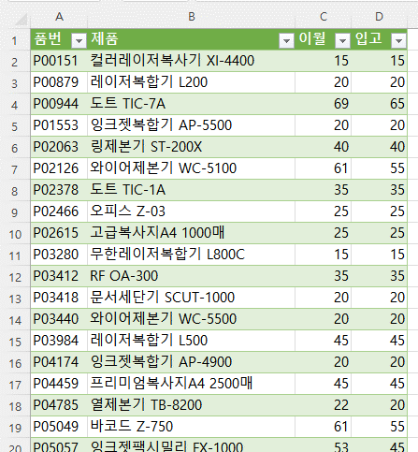
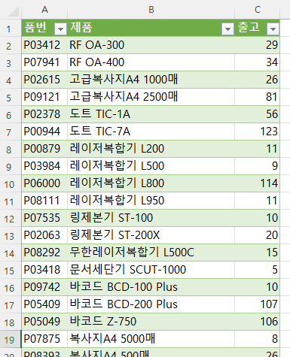
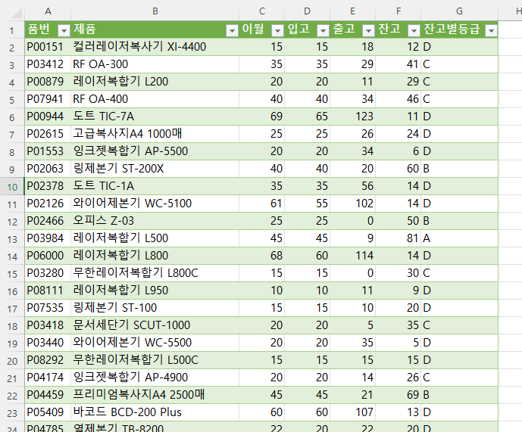
완성이미지
P07535 | 링제본기 ST-100 | 15 | 15
P07777 | 잉크젯복합기 AP-3300 | 25 | 25
P07875 | 복사지A4 5000매 | 10 | 10
P07923 | 문서세단기 SCUT-1500B | 25 | 25
P07941 | RF OA-400 | 40 | 40
P08111 | 레이저복합기 L950 | 10 | 10
P08292 | 무한레이저복합기 L500C | 15 | 15
P08393 | 복사지A4 500매 | 21 | 20
P08493 | 지문인식 FPIN-2000F | 55 | 55
P08555 | 잉크젯팩시밀리 FX-1050 | 25 | 25
P08686 | 잉크젯복합기 AP-3200 | 20 | 20
P08928 | 레이저복합기 L650 | 5 | 5
P09078 | 흑백레이저복사기 TLE-8100C | 72 | 65
P09121 | 고급복사지A4 2500매 | 51 | 45
P09159 | 컬러레이저복사기 XI-3200 | 55 | 55
P09586 | RF OA-200 | 5 | 5
P09685 | 컬러레이저복사기 XI-2000 | 25 | 25
P09742 | 바코드 BCD-100 Plus | 40 | 40
P09763 | 프리미엄복사지A4 5000매 | 27 | 25

파워쿼리_표
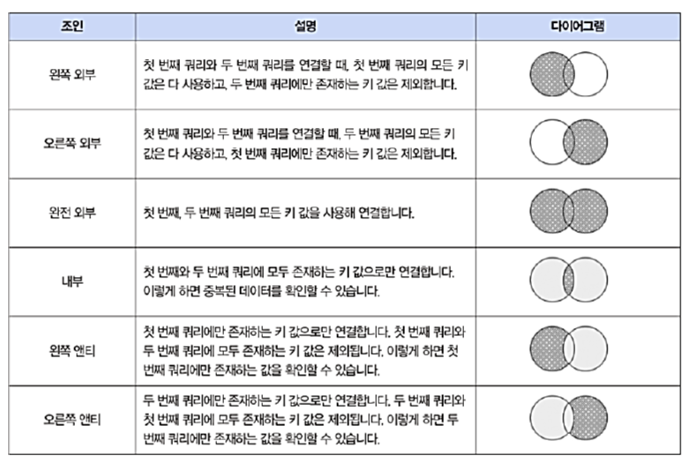
품번 | 제품 | 출고
P03412 | RF OA-300 | 29
P07941 | RF OA-400 | 34
P02615 | 고급복사지A4 1000매 | 26
P09121 | 고급복사지A4 2500매 | 81
P02378 | 도트 TIC-1A | 56
P00944 | 도트 TIC-7A | 123
P00879 | 레이저복합기 L200 | 11
P03984 | 레이저복합기 L500 | 9
P06000 | 레이저복합기 L800 | 114
P08111 | 레이저복합기 L950 | 11
P07535 | 링제본기 ST-100 | 10
P02063 | 링제본기 ST-200X | 20
P08292 | 무한레이저복합기 L500C | 15
P03418 | 문서세단기 SCUT-1000 | 5
P09742 | 바코드 BCD-100 Plus | 10
P05409 | 바코드 BCD-200 Plus | 107
P05049 | 바코드 Z-750 | 106
P07875 | 복사지A4 5000매 | 8
P08393 | 복사지A4 500매 | 26
P04785 | 열제본기 TB-8200 | 22
P02126 | 와이어제본기 WC-5100 | 102
P03440 | 와이어제본기 WC-5500 | 35
P08686 | 잉크젯복합기 AP-3200 | 8
P07777 | 잉크젯복합기 AP-3300 | 43
P04174 | 잉크젯복합기 AP-4900 | 14
P01553 | 잉크젯복합기 AP-5500 | 34
P05057 | 잉크젯팩시밀리 FX-1000 | 83
P08555 | 잉크젯팩시밀리 FX-1050 | 28
P05424 | 잉크젯팩시밀리 FX-2000 | 24
P08493 | 지문인식 FPIN-2000F | 85
P09685 | 컬러레이저복사기 XI-2000 | 20
P09159 | 컬러레이저복사기 XI-3200 | 53
P00151 | 컬러레이저복사기 XI-4400 | 18
P04459 | 프리미엄복사지A4 2500매 | 21
P09763 | 프리미엄복사지A4 5000매 | 41
P05488 | 흑백레이저복사기 TLE-5000 | 30
P09078 | 흑백레이저복사기 TLE-8100C | 127

파워쿼리_크로스탭표정리
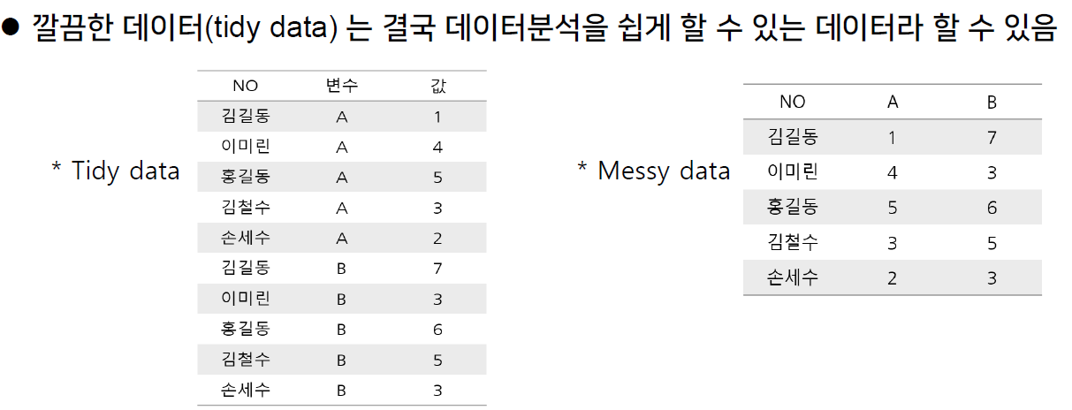
[실습 내용 및 지시 사항]
===========================================================================
* 크로스탭 형식의 표를 분석기능 적용을 위한 일반 표(Raw data) 형식으로 변환
** 쿼리 표 생성
*** 병합 셀 제외한 데이터 영역 선택 --> [데이터]메뉴탭 --> [데이터가져오기및변환]그룹 --> [테이블/범위에서]메뉴 실행
** 쿼리 표 전처리 작업
*** 쿼리 이름 변경 "생산내역"
*** 생산 단위 값이 표시된 열 "250"～"280"을 선택한 후 [변환]메뉴탭 --> [열 피벗 해제]메뉴 실행
*** "특성", "값" 열 머릿글을 더블클릭하여 "단위", "생산량" 로 수정
*** [홈]메뉴탭 --> [로드및닫기]메뉴 실행하여 워크시트에 반영
직원 정보 |  |  | 생산 내역(단위 : mm) |  |  |  |  |  |  |  | 총계
부서 | 사번 | 성명 | 250 | 255 | 260 | 265 | 270 | 275 | 280 | 285
생산1팀 | S-0328 | 강영광 | 3 | 2 | 5 | 5 | 3 | 4 | 2 | 2 | 26
생산1팀 | S-0324 | 문분홍 | 3 | 2 | 4 | 7 | 4 | 4 | 4 | 3 | 31
생산1팀 | S-0341 | 박영재 | 2 | 2 | 6 | 7 | 4 | 4 | 2 | 3 | 30
생산1팀 | S-0331 | 강다래 | 5 | 4 | 4 | 3 | 7 | 4 | 1 | 1 | 29
생산1팀 | S-0384 | 안민주 | 3 | 4 | 4 | 8 | 8 | 3 | 4 | 3 | 37
생산1팀 | S-0361 | 박단비 | 2 | 1 | 5 | 6 | 6 | 4 | 2 | 3 | 29
생산2팀 | S-0390 | 이보석 | 4 | 4 | 4 | 6 | 5 | 3 | 2 | 2 | 30
생산2팀 | S-0376 | 전솔 | 2 | 3 | 5 | 8 | 8 | 4 | 3 | 2 | 35
생산2팀 | S-0323 | 김민지 | 5 | 1 | 8 | 7 | 7 | 5 | 5 | 1 | 39
생산2팀 | S-0322 | 성보람 | 5 | 5 | 7 | 5 | 7 | 1 | 2 | 3 | 35
생산2팀 | S-0317 | 장소리 | 1 | 2 | 7 | 6 | 6 | 5 | 5 | 2 | 34
생산2팀 | S-0325 | 정공주 | 2 | 2 | 3 | 8 | 5 | 4 | 5 | 1 | 30

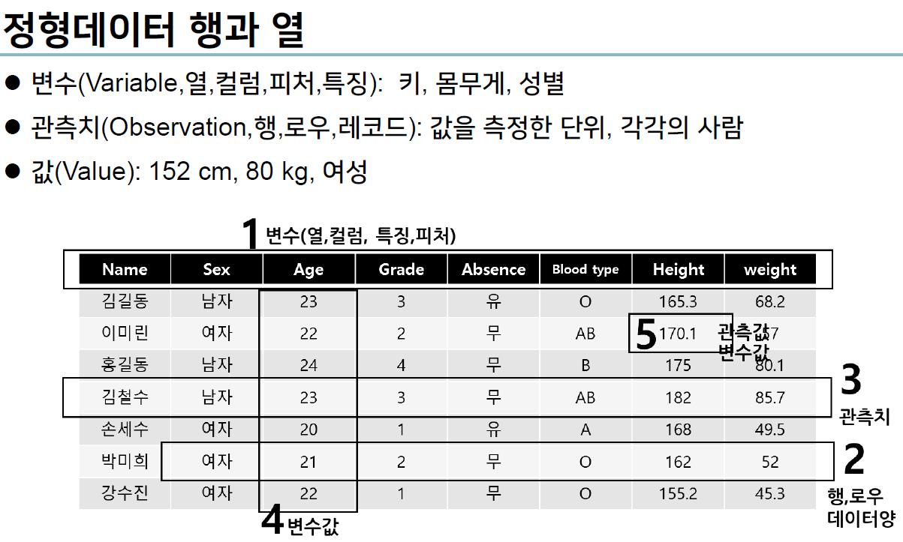
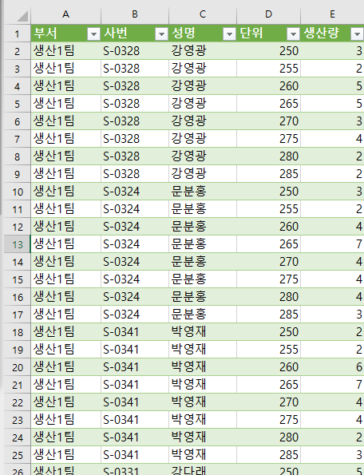
완성이미지

요약분석_피벗테이블과피벗차트
[이론]
======================================================================================
* 범주형 데이터 필드를 기준으로 요약 집계 분석 --> 피벗테이블
[실습 지시사항]
======================================================================================
* 피벗테이블 작성: 주문일, 고객, 담당, 분류 필드를 기준으로 수량과 판매액의 요약 집계 분석
** "주문일" 필드의 날짜 데이터를 기준으로 수량 데이터 요약 집계
*** 피벗테이블 필드 행필드에 "주문일" 계산필드에 "수량"필드를 지정
*** "주문일" 필드를 선택한 후 [피벗테이블도구][분석]메뉴탭 --> [
거래번호 | 고객 | 담당 | 주문일 | 분류 | 제품 | 단가 | 수량 | 할인율 | 판매액
N-0705 | S&C무역 ㈜ | 오서윤 | 2020-01-01 | 복사기 | 컬러레이저복사기 XI-3200 | 1,176,000 | 3 | 15% | 2,998,800
N-0705 | S&C무역 ㈜ | 오서윤 | 2020-01-01 | 바코드스캐너 | 바코드 Z-350 | 48,300 | 3 | 0% | 144,900
N-0705 | S&C무역 ㈜ | 오서윤 | 2020-01-01 | 팩스 | 잉크젯팩시밀리 FX-1050 | 47,400 | 3 | 0% | 142,200
N-0706 | 드림씨푸드 ㈜ | 박현우 | 2020-01-04 | 복사용지 | 프리미엄복사지A4 2500매 | 17,800 | 9 | 0% | 160,200
N-0706 | 드림씨푸드 ㈜ | 박현우 | 2020-01-04 | 바코드스캐너 | 바코드 BCD-100 Plus | 86,500 | 7 | 0% | 605,500
N-0707 | 자이언트무역 ㈜ | 정시우 | 2020-01-05 | 복사용지 | 고급복사지A4 500매 | 3,500 | 2 | 0% | 7,000
N-0707 | 자이언트무역 ㈜ | 정시우 | 2020-01-05 | 바코드스캐너 | 바코드 Z-350 | 46,300 | 7 | 0% | 324,100
N-0707 | 자이언트무역 ㈜ | 정시우 | 2020-01-05 | 바코드스캐너 | 바코드 BCD-100 Plus | 104,500 | 8 | 0% | 836,000
N-0708 | 진왕통상 ㈜ | 오서윤 | 2020-01-05 | 복합기 | 잉크젯복합기 AP-3300 | 79,800 | 1 | 0% | 79,800
N-0708 | 진왕통상 ㈜ | 오서윤 | 2020-01-05 | 복합기 | 잉크젯복합기 AP-3200 | 89,300 | 8 | 0% | 714,400
N-0708 | 진왕통상 ㈜ | 오서윤 | 2020-01-05 | 복사용지 | 고급복사지A4 500매 | 4,100 | 7 | 0% | 28,700
N-0709 | 삼양트레이드 ㈜ | 김민준 | 2020-01-06 | 복합기 | 잉크젯복합기 AP-3200 | 79,500 | 2 | 0% | 159,000
N-0709 | 삼양트레이드 ㈜ | 김민준 | 2020-01-06 | 복합기 | 레이저복합기 L200 | 165,300 | 3 | 0% | 495,900
N-0709 | 삼양트레이드 ㈜ | 김민준 | 2020-01-06 | 복사용지 | 고급복사지A4 500매 | 3,600 | 8 | 0% | 28,800
N-0710 | 자이언트무역 ㈜ | 정시우 | 2020-01-07 | 제본기 | 링제본기 ST-100 | 127,800 | 4 | 0% | 511,200
N-0710 | 자이언트무역 ㈜ | 정시우 | 2020-01-07 | 출퇴근기록기 | RF OA-300 | 46,800 | 6 | 0% | 280,800
N-0710 | 자이언트무역 ㈜ | 정시우 | 2020-01-07 | 문서세단기 | 오피스 Z-01 | 39,900 | 2 | 0% | 79,800
N-0711 | 동남무역 ㈜ | 최서현 | 2020-01-08 | 복사기 | 흑백레이저복사기 TLE-5000 | 597,900 | 3 | 5% | 1,704,015
N-0711 | 동남무역 ㈜ | 최서현 | 2020-01-08 | 복합기 | 잉크젯복합기 AP-3200 | 84,800 | 6 | 0% | 508,800
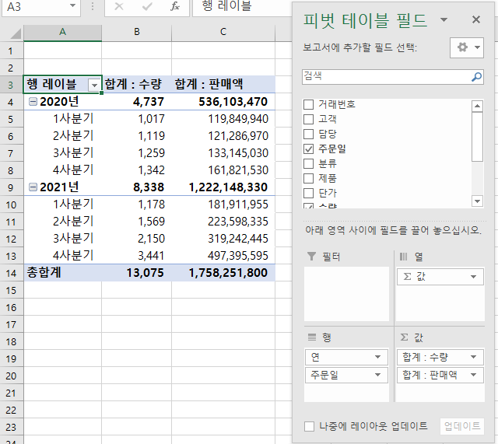
완성이미지
N-0711 | 동남무역 ㈜ | 최서현 | 2020-01-08 | 바코드스캐너 | 바코드 BCD-100 Plus | 90,500 | 10 | 0% | 905,000
N-0712 | 한남상사 ㈜ | 오서윤 | 2020-01-11 | 복사용지 | 프리미엄복사지A4 2500매 | 16,800 | 5 | 0% | 84,000
N-0712 | 한남상사 ㈜ | 오서윤 | 2020-01-11 | 복사용지 | 복사지A4 1000매 | 5,600 | 1 | 0% | 5,600
N-0712 | 한남상사 ㈜ | 오서윤 | 2020-01-11 | 바코드스캐너 | 바코드 BCD-100 Plus | 90,300 | 7 | 0% | 632,100
N-0712 | 한남상사 ㈜ | 오서윤 | 2020-01-11 | 복사용지 | 복사지A4 2500매 | 14,400 | 8 | 0% | 115,200
N-0713 | 금화트레이드 ㈜ | 최서현 | 2020-01-12 | 제본기 | 링제본기 ST-100 | 161,900 | 9 | 5% | 1,384,245
N-0713 | 금화트레이드 ㈜ | 최서현 | 2020-01-12 | 복사기 | 컬러레이저복사기 XI-2000 | 1,003,000 | 2 | 10% | 1,805,400
N-0714 | 칠성무역 ㈜ | 박현우 | 2020-01-13 | 바코드스캐너 | 바코드 BCD-200 Plus | 96,900 | 6 | 0% | 581,400
N-0714 | 칠성무역 ㈜ | 박현우 | 2020-01-13 | 복사용지 | 복사지A4 1000매 | 5,700 | 8 | 0% | 45,600
N-0714 | 칠성무역 ㈜ | 박현우 | 2020-01-13 | 복사용지 | 복사지A4 5000매 | 24,500 | 8 | 0% | 196,000
N-0715 | 뉴럴네트워크 ㈜ | 박지훈 | 2020-01-14 | 복사용지 | 복사지A4 1000매 | 5,400 | 3 | 0% | 16,200
N-0715 | 뉴럴네트워크 ㈜ | 박지훈 | 2020-01-14 | 복사용지 | 고급복사지A4 1000매 | 7,600 | 10 | 0% | 76,000
N-0715 | 뉴럴네트워크 ㈜ | 박지훈 | 2020-01-14 | 복사기 | 흑백레이저복사기 TLE-5000 | 489,200 | 5 | 10% | 2,201,400
N-0716 | 신성백화점 ㈜ | 최서현 | 2020-01-15 | 복사용지 | 프리미엄복사지A4 2500매 | 20,700 | 2 | 0% | 41,400
N-0716 | 신성백화점 ㈜ | 최서현 | 2020-01-15 | 복사용지 | 복사지A4 2500매 | 15,800 | 4 | 0% | 63,200
N-0717 | 사선무역 ㈜ | 김민준 | 2020-01-18 | 복사용지 | 복사지A4 500매 | 3,200 | 8 | 0% | 25,600
N-0717 | 사선무역 ㈜ | 김민준 | 2020-01-18 | 복사용지 | 복사지A4 1000매 | 6,300 | 4 | 0% | 25,200
N-0717 | 사선무역 ㈜ | 김민준 | 2020-01-18 | 문서세단기 | 오피스 Z-03 | 80,400 | 6 | 0% | 482,400
N-0717 | 사선무역 ㈜ | 김민준 | 2020-01-18 | 문서세단기 | 문서세단기 SCUT-1000 | 439,000 | 3 | 5% | 1,251,150
N-0718 | 네트워크통상 ㈜ | 박현우 | 2020-01-18 | 출퇴근기록기 | RF OA-300 | 48,400 | 10 | 0% | 484,000
N-0718 | 네트워크통상 ㈜ | 박현우 | 2020-01-18 | 문서세단기 | 오피스 Z-01 | 49,100 | 7 | 0% | 343,700
N-0719 | 동행상사 ㈜ | 이서연 | 2020-01-19 | 제본기 | 열제본기 TB-8200 | 177,800 | 10 | 5% | 1,689,100
N-0719 | 동행상사 ㈜ | 이서연 | 2020-01-19 | 출퇴근기록기 | RF OA-200 | 34,700 | 1 | 0% | 34,700
N-0719 | 동행상사 ㈜ | 이서연 | 2020-01-19 | 출퇴근기록기 | 지문인식 FPIN-1000+ | 116,300 | 3 | 0% | 348,900
N-0720 | 뉴럴네트워크 ㈜ | 박지훈 | 2020-01-20 | 복사용지 | 프리미엄복사지A4 2500매 | 20,500 | 5 | 0% | 102,500
N-0720 | 뉴럴네트워크 ㈜ | 박지훈 | 2020-01-20 | 복사용지 | 복사지A4 1000매 | 6,100 | 7 | 0% | 42,700
N-0720 | 뉴럴네트워크 ㈜ | 박지훈 | 2020-01-20 | 바코드스캐너 | 바코드 Z-350 | 59,800 | 2 | 0% | 119,600
N-0720 | 뉴럴네트워크 ㈜ | 박지훈 | 2020-01-20 | 복합기 | 레이저복합기 L350 | 257,400 | 5 | 5% | 1,222,650
N-0721 | 스마일백화점 ㈜ | 이서연 | 2020-01-21 | 복합기 | 레이저복합기 L200 | 134,900 | 7 | 0% | 944,300
N-0721 | 스마일백화점 ㈜ | 이서연 | 2020-01-21 | 복사기 | 흑백레이저복사기 TLE-5000 | 543,500 | 1 | 0% | 543,500
N-0722 | 월드유통 ㈜ | 유준혁 | 2020-01-22 | 출퇴근기록기 | RF OA-300 | 47,800 | 3 | 0% | 143,400
N-0722 | 월드유통 ㈜ | 유준혁 | 2020-01-22 | 바코드스캐너 | 바코드 BCD-100 Plus | 99,800 | 4 | 0% | 399,200
N-0723 | 연세무역 ㈜ | 유준혁 | 2020-01-25 | 복합기 | 잉크젯복합기 AP-3200 | 78,800 | 6 | 0% | 472,800
N-0724 | 진주 ㈜ | 박현우 | 2020-01-26 | 복사용지 | 고급복사지A4 5000매 | 30,900 | 3 | 0% | 92,700
N-0724 | 진주 ㈜ | 박현우 | 2020-01-26 | 복사용지 | 복사지A4 1000매 | 6,500 | 8 | 0% | 52,000
N-0724 | 진주 ㈜ | 박현우 | 2020-01-26 | 바코드스캐너 | 바코드 BCD-200 Plus | 113,700 | 8 | 0% | 909,600
N-0725 | 다빈무역 ㈜ | 정시우 | 2020-01-27 | 복사용지 | 복사지A4 5000매 | 26,800 | 8 | 0% | 214,400
N-0725 | 다빈무역 ㈜ | 정시우 | 2020-01-27 | 복사용지 | 복사지A4 1000매 | 6,500 | 5 | 0% | 32,500
N-0726 | 신흥유통 ㈜ | 박지훈 | 2020-01-28 | 바코드스캐너 | 바코드 BCD-100 Plus | 103,600 | 9 | 0% | 932,400
N-0726 | 신흥유통 ㈜ | 박지훈 | 2020-01-28 | 복사용지 | 복사지A4 500매 | 3,200 | 6 | 0% | 19,200
N-0727 | 연세무역 ㈜ | 유준혁 | 2020-01-29 | 복사용지 | 고급복사지A4 2500매 | 16,000 | 6 | 0% | 96,000
N-0727 | 연세무역 ㈜ | 유준혁 | 2020-01-29 | 복사기 | 컬러레이저복사기 XI-2000 | 1,011,500 | 2 | 10% | 1,820,700
N-0728 | 소일상사 ㈜ | 김민준 | 2020-01-29 | 문서세단기 | 문서세단기 SCUT-1000 | 430,200 | 3 | 5% | 1,226,070
N-0729 | 동행상사 ㈜ | 이서연 | 2020-02-01 | 출퇴근기록기 | RF OA-200 | 34,700 | 3 | 0% | 104,100
N-0729 | 동행상사 ㈜ | 이서연 | 2020-02-01 | 복사용지 | 고급복사지A4 2500매 | 16,200 | 9 | 0% | 145,800
N-0729 | 동행상사 ㈜ | 이서연 | 2020-02-01 | 복사기 | 흑백레이저복사기 TLE-5000 | 543,500 | 2 | 5% | 1,032,650
N-0730 | 스타백화점 ㈜ | 박지훈 | 2020-02-02 | 출퇴근기록기 | 지문인식 FPIN-1000+ | 112,500 | 9 | 5% | 961,875
N-0730 | 스타백화점 ㈜ | 박지훈 | 2020-02-02 | 바코드스캐너 | 바코드 Z-350 | 47,300 | 3 | 0% | 141,900
N-0730 | 스타백화점 ㈜ | 박지훈 | 2020-02-02 | 출퇴근기록기 | 도트 TIC-1A | 3,600 | 4 | 0% | 14,400
N-0730 | 스타백화점 ㈜ | 박지훈 | 2020-02-02 | 출퇴근기록기 | RF OA-200 | 40,300 | 1 | 0% | 40,300
N-0730 | 스타백화점 ㈜ | 박지훈 | 2020-02-02 | 복사용지 | 고급복사지A4 500매 | 4,000 | 10 | 0% | 40,000
N-0731 | S&C무역 ㈜ | 오서윤 | 2020-02-03 | 복사용지 | 고급복사지A4 500매 | 3,900 | 2 | 0% | 7,800
N-0731 | S&C무역 ㈜ | 오서윤 | 2020-02-03 | 복사용지 | 복사지A4 2500매 | 12,800 | 5 | 0% | 64,000
N-0732 | 대림인터내셔널 ㈜ | 박현우 | 2020-02-04 | 복사용지 | 고급복사지A4 5000매 | 29,400 | 4 | 0% | 117,600
N-0732 | 대림인터내셔널 ㈜ | 박현우 | 2020-02-04 | 복합기 | 잉크젯복합기 AP-3200 | 85,500 | 8 | 0% | 684,000
N-0733 | 한정교역 ㈜ | 최서현 | 2020-02-05 | 출퇴근기록기 | RF OA-300 | 46,800 | 3 | 0% | 140,400
N-0733 | 한정교역 ㈜ | 최서현 | 2020-02-05 | 팩스 | 잉크젯팩시밀리 FX-1050 | 50,500 | 5 | 0% | 252,500
N-0734 | 송월통상 ㈜ | 정시우 | 2020-02-08 | 바코드스캐너 | 바코드 BCD-200 Plus | 111,800 | 3 | 0% | 335,400
N-0734 | 송월통상 ㈜ | 정시우 | 2020-02-08 | 팩스 | 잉크젯팩시밀리 FX-1050 | 59,700 | 4 | 0% | 238,800
N-0735 | 반디상사 ㈜ | 유준혁 | 2020-02-09 | 복사용지 | 프리미엄복사지A4 2500매 | 20,000 | 4 | 0% | 80,000
N-0735 | 반디상사 ㈜ | 유준혁 | 2020-02-09 | 복사용지 | 고급복사지A4 5000매 | 29,100 | 10 | 0% | 291,000
N-0735 | 반디상사 ㈜ | 유준혁 | 2020-02-09 | 제본기 | 링제본기 ST-100 | 164,700 | 8 | 5% | 1,251,720
N-0735 | 반디상사 ㈜ | 유준혁 | 2020-02-09 | 팩스 | 잉크젯팩시밀리 FX-1050 | 50,000 | 10 | 0% | 500,000
N-0736 | 동오무역 ㈜ | 유준혁 | 2020-02-10 | 복합기 | 잉크젯복합기 AP-3300 | 94,100 | 9 | 0% | 846,900
N-0737 | 반디상사 ㈜ | 유준혁 | 2020-02-11 | 복사기 | 컬러레이저복사기 XI-2000 | 1,011,500 | 5 | 15% | 4,298,875
N-0737 | 반디상사 ㈜ | 유준혁 | 2020-02-11 | 팩스 | 잉크젯팩시밀리 FX-1050 | 56,100 | 2 | 0% | 112,200
N-0737 | 반디상사 ㈜ | 유준혁 | 2020-02-11 | 문서세단기 | 문서세단기 SCUT-1000 | 526,800 | 2 | 5% | 1,000,920
N-0738 | 나래백화점 ㈜ | 박현우 | 2020-02-11 | 복사용지 | 복사지A4 1000매 | 6,500 | 8 | 0% | 52,000
N-0738 | 나래백화점 ㈜ | 박현우 | 2020-02-11 | 복합기 | 레이저복합기 L200 | 150,800 | 10 | 5% | 1,432,600
N-0738 | 나래백화점 ㈜ | 박현우 | 2020-02-11 | 제본기 | 링제본기 ST-100 | 133,500 | 8 | 5% | 1,014,600
N-0738 | 나래백화점 ㈜ | 박현우 | 2020-02-12 | 바코드스캐너 | 바코드 BCD-100 Plus | 104,500 | 5 | 0% | 522,500
N-0738 | 나래백화점 ㈜ | 박현우 | 2020-02-12 | 복사기 | 컬러레이저복사기 XI-3200 | 1,284,000 | 4 | 15% | 4,365,600
N-0739 | 동경무역 ㈜ | 유준혁 | 2020-02-15 | 복사기 | 컬러레이저복사기 XI-3200 | 1,176,000 | 4 | 15% | 3,998,400
N-0739 | 동경무역 ㈜ | 유준혁 | 2020-02-15 | 복합기 | 레이저복합기 L350 | 253,000 | 3 | 0% | 759,000
N-0739 | 동경무역 ㈜ | 유준혁 | 2020-02-15 | 문서세단기 | 오피스 Z-01 | 42,000 | 5 | 0% | 210,000
N-0739 | 동경무역 ㈜ | 유준혁 | 2020-02-15 | 복사기 | 흑백레이저복사기 TLE-5000 | 652,200 | 4 | 10% | 2,347,920
N-0740 | 동오무역 ㈜ | 유준혁 | 2020-02-16 | 복사기 | 컬러레이저복사기 XI-3200 | 1,248,000 | 1 | 5% | 1,185,600
N-0740 | 동오무역 ㈜ | 유준혁 | 2020-02-16 | 출퇴근기록기 | RF OA-300 | 46,800 | 8 | 0% | 374,400
N-0740 | 동오무역 ㈜ | 유준혁 | 2020-02-16 | 복사용지 | 복사지A4 5000매 | 25,800 | 7 | 0% | 180,600
N-0740 | 동오무역 ㈜ | 유준혁 | 2020-02-16 | 복사용지 | 고급복사지A4 5000매 | 27,900 | 10 | 0% | 279,000
N-0741 | 스타백화점 ㈜ | 박지훈 | 2020-02-17 | 복사용지 | 복사지A4 1000매 | 5,600 | 10 | 0% | 56,000
N-0741 | 스타백화점 ㈜ | 박지훈 | 2020-02-17 | 출퇴근기록기 | RF OA-200 | 32,900 | 10 | 0% | 329,000
N-0741 | 스타백화점 ㈜ | 박지훈 | 2020-02-17 | 바코드스캐너 | 바코드 Z-350 | 54,800 | 6 | 0% | 328,800
N-0741 | 스타백화점 ㈜ | 박지훈 | 2020-02-18 | 문서세단기 | 문서세단기 SCUT-1000 | 439,000 | 4 | 5% | 1,668,200
N-0741 | 스타백화점 ㈜ | 박지훈 | 2020-02-18 | 복사기 | 컬러레이저복사기 XI-3200 | 1,104,000 | 3 | 15% | 2,815,200
N-0742 | 길가온교역 ㈜ | 박현우 | 2020-02-19 | 복사용지 | 고급복사지A4 5000매 | 26,700 | 6 | 0% | 160,200
N-0742 | 길가온교역 ㈜ | 박현우 | 2020-02-19 | 복사기 | 컬러레이저복사기 XI-2000 | 969,000 | 3 | 10% | 2,616,300
N-0742 | 길가온교역 ㈜ | 박현우 | 2020-02-19 | 바코드스캐너 | 바코드 BCD-200 Plus | 112,700 | 10 | 5% | 1,070,650
N-0743 | 가림상사 ㈜ | 김민준 | 2020-02-22 | 복합기 | 잉크젯복합기 AP-3300 | 100,800 | 10 | 5% | 957,600
N-0743 | 가림상사 ㈜ | 김민준 | 2020-02-22 | 복사용지 | 복사지A4 2500매 | 15,100 | 1 | 0% | 15,100
N-0744 | 누리 ㈜ | 유준혁 | 2020-02-23 | 제본기 | 와이어제본기 WC-5100 | 82,200 | 5 | 0% | 411,000
N-0744 | 누리 ㈜ | 유준혁 | 2020-02-23 | 출퇴근기록기 | RF OA-200 | 36,400 | 5 | 0% | 182,000
N-0745 | 대진교역 ㈜ | 정시우 | 2020-02-24 | 복사용지 | 복사지A4 1000매 | 6,600 | 10 | 0% | 66,000
N-0745 | 대진교역 ㈜ | 정시우 | 2020-02-24 | 제본기 | 링제본기 ST-100 | 149,100 | 6 | 0% | 894,600
N-0745 | 대진교역 ㈜ | 정시우 | 2020-02-24 | 출퇴근기록기 | 지문인식 FPIN-1000+ | 132,500 | 2 | 0% | 265,000
N-0745 | 대진교역 ㈜ | 정시우 | 2020-02-24 | 복합기 | 잉크젯복합기 AP-3300 | 92,400 | 3 | 0% | 277,200
N-0746 | 네트워크통상 ㈜ | 박현우 | 2020-02-24 | 출퇴근기록기 | 도트 TIC-1A | 3,600 | 6 | 0% | 21,600
N-0746 | 네트워크통상 ㈜ | 박현우 | 2020-02-24 | 출퇴근기록기 | 도트 TIC-1A | 3,300 | 10 | 0% | 33,000
N-0746 | 네트워크통상 ㈜ | 박현우 | 2020-02-24 | 바코드스캐너 | 바코드 BCD-100 Plus | 93,100 | 4 | 0% | 372,400
N-0747 | 원미무역 ㈜ | 오서윤 | 2020-02-25 | 복사용지 | 고급복사지A4 500매 | 3,400 | 9 | 0% | 30,600
N-0748 | 명진실업 ㈜ | 오서윤 | 2020-02-25 | 복합기 | 레이저복합기 L650 | 429,200 | 3 | 5% | 1,223,220
N-0748 | 명진실업 ㈜ | 오서윤 | 2020-02-25 | 복사용지 | 고급복사지A4 500매 | 3,300 | 7 | 0% | 23,100
N-0749 | 신명산업 ㈜ | 김민준 | 2020-02-25 | 문서세단기 | 오피스 Z-03 | 77,900 | 3 | 0% | 233,700
N-0749 | 신명산업 ㈜ | 김민준 | 2020-02-25 | 문서세단기 | 문서세단기 SCUT-1000 | 408,300 | 3 | 5% | 1,163,655
N-0750 | 한정교역 ㈜ | 최서현 | 2020-02-26 | 바코드스캐너 | 바코드 Z-350 | 54,800 | 3 | 0% | 164,400
N-0750 | 한정교역 ㈜ | 최서현 | 2020-02-26 | 문서세단기 | 오피스 Z-01 | 45,800 | 1 | 0% | 45,800
N-0750 | 한정교역 ㈜ | 최서현 | 2020-02-26 | 복합기 | 레이저복합기 L350 | 237,600 | 2 | 0% | 475,200
N-0750 | 한정교역 ㈜ | 최서현 | 2020-02-26 | 바코드스캐너 | 바코드 BCD-100 Plus | 99,800 | 4 | 0% | 399,200
N-0751 | 동행상사 ㈜ | 이서연 | 2020-02-29 | 제본기 | 링제본기 ST-100 | 170,400 | 2 | 0% | 340,800
N-0751 | 동행상사 ㈜ | 이서연 | 2020-02-29 | 복사용지 | 복사지A4 1000매 | 5,100 | 4 | 0% | 20,400
N-0751 | 동행상사 ㈜ | 이서연 | 2020-02-29 | 출퇴근기록기 | RF OA-200 | 32,900 | 6 | 0% | 197,400
N-0751 | 동행상사 ㈜ | 이서연 | 2020-02-29 | 복사용지 | 복사지A4 500매 | 3,300 | 5 | 0% | 16,500
N-0751 | 동행상사 ㈜ | 이서연 | 2020-02-29 | 복합기 | 잉크젯복합기 AP-3300 | 94,900 | 2 | 0% | 189,800
N-0752 | S&C무역 ㈜ | 오서윤 | 2020-03-01 | 팩스 | 잉크젯팩시밀리 FX-1050 | 57,100 | 4 | 0% | 228,400
N-0753 | 명진실업 ㈜ | 오서윤 | 2020-03-01 | 제본기 | 와이어제본기 WC-5100 | 83,800 | 3 | 0% | 251,400
N-0753 | 명진실업 ㈜ | 오서윤 | 2020-03-01 | 출퇴근기록기 | 도트 TIC-1A | 3,500 | 1 | 0% | 3,500
N-0753 | 명진실업 ㈜ | 오서윤 | 2020-03-01 | 팩스 | 잉크젯팩시밀리 FX-1050 | 46,900 | 8 | 0% | 375,200
N-0754 | 신명산업 ㈜ | 김민준 | 2020-03-01 | 복사기 | 컬러레이저복사기 XI-2000 | 969,000 | 4 | 15% | 3,294,600
N-0754 | 신명산업 ㈜ | 김민준 | 2020-03-01 | 복합기 | 잉크젯복합기 AP-3200 | 87,000 | 4 | 0% | 348,000
N-0755 | 동경무역 ㈜ | 유준혁 | 2020-03-02 | 바코드스캐너 | 바코드 Z-350 | 46,800 | 6 | 0% | 280,800
N-0755 | 동경무역 ㈜ | 유준혁 | 2020-03-02 | 출퇴근기록기 | RF OA-300 | 51,000 | 4 | 0% | 204,000
N-0755 | 동경무역 ㈜ | 유준혁 | 2020-03-02 | 출퇴근기록기 | 지문인식 FPIN-1000+ | 147,500 | 7 | 5% | 980,875
N-0756 | 월드유통 ㈜ | 유준혁 | 2020-03-03 | 바코드스캐너 | 바코드 BCD-100 Plus | 97,900 | 5 | 0% | 489,500
N-0756 | 월드유통 ㈜ | 유준혁 | 2020-03-03 | 제본기 | 와이어제본기 WC-5100 | 97,900 | 9 | 0% | 881,100
N-0757 | 상아통상 ㈜ | 박지훈 | 2020-03-04 | 복사용지 | 복사지A4 5000매 | 30,200 | 5 | 0% | 151,000
N-0757 | 상아통상 ㈜ | 박지훈 | 2020-03-04 | 복합기 | 잉크젯복합기 AP-3300 | 83,200 | 6 | 0% | 499,200
N-0757 | 상아통상 ㈜ | 박지훈 | 2020-03-04 | 복합기 | 레이저복합기 L200 | 166,800 | 5 | 0% | 834,000
N-0757 | 상아통상 ㈜ | 박지훈 | 2020-03-04 | 복사용지 | 고급복사지A4 2500매 | 16,000 | 9 | 0% | 144,000
N-0758 | 길가온교역 ㈜ | 박현우 | 2020-03-07 | 복사기 | 흑백레이저복사기 TLE-5000 | 570,700 | 3 | 5% | 1,626,495
N-0758 | 길가온교역 ㈜ | 박현우 | 2020-03-07 | 출퇴근기록기 | 지문인식 FPIN-1000+ | 148,800 | 8 | 5% | 1,130,880
N-0759 | 대림인터내셔널 ㈜ | 박현우 | 2020-03-08 | 바코드스캐너 | 바코드 BCD-100 Plus | 108,300 | 9 | 0% | 974,700
N-0759 | 대림인터내셔널 ㈜ | 박현우 | 2020-03-08 | 출퇴근기록기 | 지문인식 FPIN-1000+ | 141,300 | 9 | 5% | 1,208,115
N-0760 | 소리상사 ㈜ | 이서연 | 2020-03-08 | 출퇴근기록기 | RF OA-300 | 60,300 | 2 | 0% | 120,600
N-0760 | 소리상사 ㈜ | 이서연 | 2020-03-08 | 복사기 | 흑백레이저복사기 TLE-5000 | 565,200 | 5 | 10% | 2,543,400
N-0761 | 삼양트레이드 ㈜ | 김민준 | 2020-03-09 | 복사용지 | 프리미엄복사지A4 2500매 | 21,300 | 1 | 0% | 21,300
N-0761 | 삼양트레이드 ㈜ | 김민준 | 2020-03-09 | 복사용지 | 복사지A4 500매 | 3,200 | 8 | 0% | 25,600
N-0761 | 삼양트레이드 ㈜ | 김민준 | 2020-03-09 | 복합기 | 레이저복합기 L350 | 233,200 | 1 | 0% | 233,200
N-0762 | 유리식품 ㈜ | 오서윤 | 2020-03-10 | 복사용지 | 고급복사지A4 5000매 | 29,100 | 5 | 0% | 145,500
N-0762 | 유리식품 ㈜ | 오서윤 | 2020-03-10 | 제본기 | 링제본기 ST-100 | 167,600 | 1 | 0% | 167,600
N-0762 | 유리식품 ㈜ | 오서윤 | 2020-03-10 | 복합기 | 레이저복합기 L200 | 159,500 | 9 | 5% | 1,363,725
N-0763 | 한정교역 ㈜ | 최서현 | 2020-03-11 | 바코드스캐너 | 바코드 Z-350 | 47,800 | 5 | 0% | 239,000
N-0763 | 한정교역 ㈜ | 최서현 | 2020-03-11 | 복사기 | 컬러레이저복사기 XI-3200 | 1,152,000 | 3 | 15% | 2,937,600
N-0763 | 한정교역 ㈜ | 최서현 | 2020-03-11 | 복사용지 | 복사지A4 2500매 | 13,400 | 10 | 0% | 134,000
N-0764 | 송화상사 ㈜ | 정시우 | 2020-03-14 | 복사용지 | 복사지A4 5000매 | 30,400 | 8 | 0% | 243,200
N-0764 | 송화상사 ㈜ | 정시우 | 2020-03-14 | 문서세단기 | 오피스 Z-03 | 95,100 | 8 | 0% | 760,800
N-0764 | 송화상사 ㈜ | 정시우 | 2020-03-14 | 복합기 | 레이저복합기 L350 | 233,200 | 4 | 0% | 932,800
N-0765 | 나래백화점 ㈜ | 박현우 | 2020-03-15 | 팩스 | 잉크젯팩시밀리 FX-1050 | 56,600 | 6 | 0% | 339,600
N-0765 | 나래백화점 ㈜ | 박현우 | 2020-03-15 | 문서세단기 | 문서세단기 SCUT-1000 | 461,000 | 1 | 0% | 461,000
N-0765 | 나래백화점 ㈜ | 박현우 | 2020-03-15 | 출퇴근기록기 | 지문인식 FPIN-1000+ | 147,500 | 2 | 0% | 295,000
N-0766 | 개성교역 ㈜ | 이서연 | 2020-03-16 | 바코드스캐너 | 바코드 BCD-200 Plus | 109,800 | 1 | 0% | 109,800
N-0766 | 개성교역 ㈜ | 이서연 | 2020-03-16 | 복합기 | 레이저복합기 L350 | 204,600 | 4 | 0% | 818,400
N-0767 | 영원 ㈜ | 정시우 | 2020-03-17 | 출퇴근기록기 | RF OA-300 | 48,900 | 6 | 0% | 293,400
N-0767 | 영원 ㈜ | 정시우 | 2020-03-17 | 복사용지 | 복사지A4 2500매 | 13,000 | 7 | 0% | 91,000
N-0768 | 상아통상 ㈜ | 박지훈 | 2020-03-18 | 제본기 | 링제본기 ST-100 | 153,400 | 5 | 0% | 767,000
N-0768 | 상아통상 ㈜ | 박지훈 | 2020-03-18 | 복합기 | 레이저복합기 L650 | 392,200 | 4 | 5% | 1,490,360
N-0768 | 상아통상 ㈜ | 박지훈 | 2020-03-18 | 바코드스캐너 | 바코드 Z-350 | 48,800 | 1 | 0% | 48,800
N-0768 | 상아통상 ㈜ | 박지훈 | 2020-03-18 | 문서세단기 | 오피스 Z-01 | 43,700 | 1 | 0% | 43,700
N-0768 | 상아통상 ㈜ | 박지훈 | 2020-03-18 | 복사기 | 컬러레이저복사기 XI-3200 | 1,440,000 | 4 | 15% | 4,896,000
N-0769 | 신화식품 ㈜ | 유준혁 | 2020-03-21 | 출퇴근기록기 | 도트 TIC-1A | 3,600 | 4 | 0% | 14,400
N-0769 | 신화식품 ㈜ | 유준혁 | 2020-03-21 | 제본기 | 링제본기 ST-100 | 142,000 | 5 | 0% | 710,000
N-0770 | 기원물산 ㈜ | 이서연 | 2020-03-21 | 출퇴근기록기 | 지문인식 FPIN-1000+ | 142,500 | 10 | 5% | 1,353,750
N-0770 | 기원물산 ㈜ | 이서연 | 2020-03-21 | 팩스 | 잉크젯팩시밀리 FX-1000 | 47,400 | 5 | 0% | 237,000
N-0771 | 소리상사 ㈜ | 이서연 | 2020-03-22 | 복사용지 | 복사지A4 500매 | 3,400 | 3 | 0% | 10,200
N-0771 | 소리상사 ㈜ | 이서연 | 2020-03-22 | 문서세단기 | 문서세단기 SCUT-1000 | 456,600 | 3 | 5% | 1,301,310
N-0771 | 소리상사 ㈜ | 이서연 | 2020-03-22 | 복사용지 | 복사지A4 2500매 | 14,700 | 6 | 0% | 88,200
N-0771 | 소리상사 ㈜ | 이서연 | 2020-03-22 | 출퇴근기록기 | RF OA-200 | 37,800 | 5 | 0% | 189,000
N-0772 | 스타백화점 ㈜ | 박지훈 | 2020-03-23 | 복사용지 | 복사지A4 500매 | 3,400 | 7 | 0% | 23,800
N-0773 | 동행상사 ㈜ | 이서연 | 2020-03-24 | 제본기 | 열제본기 TB-8200 | 173,300 | 1 | 0% | 173,300
N-0773 | 동행상사 ㈜ | 이서연 | 2020-03-24 | 복합기 | 레이저복합기 L350 | 213,400 | 5 | 5% | 1,013,650
N-0773 | 동행상사 ㈜ | 이서연 | 2020-03-24 | 복사용지 | 복사지A4 500매 | 3,200 | 2 | 0% | 6,400
N-0774 | 노을백화점 ㈜ | 오서윤 | 2020-03-25 | 출퇴근기록기 | 지문인식 FPIN-1000+ | 123,800 | 2 | 0% | 247,600
N-0774 | 노을백화점 ㈜ | 오서윤 | 2020-03-25 | 바코드스캐너 | 바코드 Z-350 | 53,300 | 3 | 0% | 159,900
N-0775 | 동행상사 ㈜ | 이서연 | 2020-03-28 | 복사용지 | 고급복사지A4 500매 | 3,400 | 5 | 0% | 17,000
N-0775 | 동행상사 ㈜ | 이서연 | 2020-03-28 | 문서세단기 | 오피스 Z-01 | 39,100 | 7 | 0% | 273,700
N-0776 | 개성교역 ㈜ | 이서연 | 2020-03-29 | 팩스 | 잉크젯팩시밀리 FX-1000 | 44,200 | 9 | 0% | 397,800
N-0777 | 노을백화점 ㈜ | 오서윤 | 2020-03-30 | 복사용지 | 복사지A4 1000매 | 5,800 | 2 | 0% | 11,600
N-0777 | 노을백화점 ㈜ | 오서윤 | 2020-03-30 | 복합기 | 잉크젯복합기 AP-3300 | 75,600 | 3 | 0% | 226,800
N-0778 | 한정교역 ㈜ | 최서현 | 2020-03-31 | 복사용지 | 복사지A4 500매 | 2,900 | 1 | 0% | 2,900
N-0778 | 한정교역 ㈜ | 최서현 | 2020-03-31 | 복합기 | 레이저복합기 L650 | 358,900 | 3 | 5% | 1,022,865
N-0778 | 한정교역 ㈜ | 최서현 | 2020-03-31 | 문서세단기 | 오피스 Z-03 | 83,600 | 5 | 0% | 418,000
N-0779 | 연세무역 ㈜ | 유준혁 | 2020-04-01 | 바코드스캐너 | 바코드 BCD-200 Plus | 95,900 | 2 | 0% | 191,800
N-0780 | 노을백화점 ㈜ | 오서윤 | 2020-04-01 | 복사용지 | 프리미엄복사지A4 5000매 | 32,900 | 7 | 0% | 230,300
N-0781 | 용도교역 ㈜ | 박현우 | 2020-04-04 | 문서세단기 | 오피스 Z-01 | 48,300 | 8 | 0% | 386,400
N-0782 | 의리상사 ㈜ | 이서연 | 2020-04-05 | 복사용지 | 복사지A4 1000매 | 5,900 | 5 | 0% | 29,500
N-0782 | 의리상사 ㈜ | 이서연 | 2020-04-05 | 복합기 | 레이저복합기 L350 | 257,400 | 5 | 5% | 1,222,650
N-0782 | 의리상사 ㈜ | 이서연 | 2020-04-05 | 바코드스캐너 | 바코드 BCD-200 Plus | 89,000 | 1 | 0% | 89,000
N-0783 | 신화백화점 ㈜ | 이서연 | 2020-04-06 | 복사용지 | 고급복사지A4 1000매 | 7,000 | 5 | 0% | 35,000
N-0783 | 신화백화점 ㈜ | 이서연 | 2020-04-06 | 팩스 | 잉크젯팩시밀리 FX-1000 | 43,700 | 2 | 0% | 87,400
N-0783 | 신화백화점 ㈜ | 이서연 | 2020-04-06 | 제본기 | 와이어제본기 WC-5100 | 93,000 | 5 | 0% | 465,000
N-0783 | 신화백화점 ㈜ | 이서연 | 2020-04-06 | 복합기 | 레이저복합기 L200 | 162,400 | 1 | 0% | 162,400
N-0783 | 신화백화점 ㈜ | 이서연 | 2020-04-06 | 복사용지 | 고급복사지A4 2500매 | 14,100 | 1 | 0% | 14,100
N-0784 | 의리상사 ㈜ | 이서연 | 2020-04-07 | 제본기 | 링제본기 ST-100 | 164,700 | 3 | 0% | 494,100
N-0784 | 의리상사 ㈜ | 이서연 | 2020-04-07 | 복사기 | 컬러레이저복사기 XI-3200 | 1,392,000 | 5 | 15% | 5,916,000
N-0784 | 의리상사 ㈜ | 이서연 | 2020-04-07 | 복사용지 | 복사지A4 2500매 | 14,300 | 9 | 0% | 128,700
N-0784 | 의리상사 ㈜ | 이서연 | 2020-04-07 | 복사기 | 컬러레이저복사기 XI-2000 | 909,500 | 2 | 5% | 1,728,050
N-0784 | 의리상사 ㈜ | 이서연 | 2020-04-07 | 복사용지 | 복사지A4 1000매 | 6,300 | 10 | 0% | 63,000
N-0785 | 바다상사 ㈜ | 최서현 | 2020-04-08 | 복사용지 | 복사지A4 1000매 | 6,500 | 1 | 0% | 6,500
N-0785 | 바다상사 ㈜ | 최서현 | 2020-04-08 | 복사기 | 흑백레이저복사기 TLE-5000 | 587,000 | 4 | 10% | 2,113,200
N-0785 | 바다상사 ㈜ | 최서현 | 2020-04-08 | 복사용지 | 복사지A4 1000매 | 6,500 | 6 | 0% | 39,000
N-0786 | 스마일백화점 ㈜ | 이서연 | 2020-04-11 | 팩스 | 잉크젯팩시밀리 FX-1000 | 46,000 | 3 | 0% | 138,000
N-0786 | 스마일백화점 ㈜ | 이서연 | 2020-04-11 | 복합기 | 레이저복합기 L650 | 373,700 | 4 | 5% | 1,420,060
N-0786 | 스마일백화점 ㈜ | 이서연 | 2020-04-11 | 출퇴근기록기 | RF OA-200 | 39,900 | 1 | 0% | 39,900
N-0786 | 스마일백화점 ㈜ | 이서연 | 2020-04-11 | 복사용지 | 고급복사지A4 5000매 | 34,100 | 5 | 0% | 170,500
N-0787 | 삼성통상 ㈜ | 최서현 | 2020-04-12 | 복사용지 | 복사지A4 5000매 | 29,200 | 8 | 0% | 233,600
N-0787 | 삼성통상 ㈜ | 최서현 | 2020-04-12 | 복사용지 | 고급복사지A4 5000매 | 28,800 | 3 | 0% | 86,400
N-0787 | 삼성통상 ㈜ | 최서현 | 2020-04-12 | 복사기 | 컬러레이저복사기 XI-2000 | 790,500 | 1 | 0% | 790,500
N-0788 | 소일상사 ㈜ | 김민준 | 2020-04-13 | 복사용지 | 복사지A4 500매 | 3,500 | 2 | 0% | 7,000
N-0788 | 소일상사 ㈜ | 김민준 | 2020-04-13 | 바코드스캐너 | 바코드 BCD-100 Plus | 112,100 | 3 | 0% | 336,300
N-0788 | 소일상사 ㈜ | 김민준 | 2020-04-13 | 복사용지 | 고급복사지A4 1000매 | 6,100 | 1 | 0% | 6,100
N-0788 | 소일상사 ㈜ | 김민준 | 2020-04-13 | 제본기 | 열제본기 TB-8200 | 139,800 | 10 | 5% | 1,328,100
N-0789 | 동경무역 ㈜ | 유준혁 | 2020-04-14 | 제본기 | 와이어제본기 WC-5100 | 88,000 | 3 | 0% | 264,000
N-0789 | 동경무역 ㈜ | 유준혁 | 2020-04-14 | 복사용지 | 고급복사지A4 500매 | 3,600 | 4 | 0% | 14,400
N-0790 | 보람무역 ㈜ | 최서현 | 2020-04-14 | 복합기 | 잉크젯복합기 AP-3200 | 88,500 | 10 | 0% | 885,000
N-0791 | 미래백화점 ㈜ | 박현우 | 2020-04-15 | 문서세단기 | 오피스 Z-01 | 37,800 | 5 | 0% | 189,000
N-0791 | 미래백화점 ㈜ | 박현우 | 2020-04-15 | 복사용지 | 프리미엄복사지A4 5000매 | 33,800 | 4 | 0% | 135,200
N-0791 | 미래백화점 ㈜ | 박현우 | 2020-04-15 | 출퇴근기록기 | RF OA-300 | 55,600 | 5 | 0% | 278,000
N-0792 | 연세무역 ㈜ | 유준혁 | 2020-04-18 | 복사용지 | 복사지A4 500매 | 2,700 | 2 | 0% | 5,400
N-0792 | 연세무역 ㈜ | 유준혁 | 2020-04-18 | 복사용지 | 프리미엄복사지A4 5000매 | 33,500 | 6 | 0% | 201,000
N-0792 | 연세무역 ㈜ | 유준혁 | 2020-04-18 | 복합기 | 잉크젯복합기 AP-3200 | 85,500 | 9 | 0% | 769,500
N-0793 | 진왕통상 ㈜ | 오서윤 | 2020-04-19 | 복사용지 | 고급복사지A4 2500매 | 17,700 | 3 | 0% | 53,100
N-0793 | 진왕통상 ㈜ | 오서윤 | 2020-04-19 | 복사용지 | 복사지A4 500매 | 3,100 | 10 | 0% | 31,000
N-0794 | 상아통상 ㈜ | 박지훈 | 2020-04-20 | 출퇴근기록기 | RF OA-200 | 31,900 | 2 | 0% | 63,800
N-0794 | 상아통상 ㈜ | 박지훈 | 2020-04-20 | 팩스 | 잉크젯팩시밀리 FX-1000 | 42,300 | 6 | 0% | 253,800
N-0794 | 상아통상 ㈜ | 박지훈 | 2020-04-20 | 복합기 | 레이저복합기 L650 | 418,100 | 3 | 5% | 1,191,585
N-0794 | 상아통상 ㈜ | 박지훈 | 2020-04-20 | 복합기 | 레이저복합기 L350 | 264,000 | 5 | 5% | 1,254,000
N-0795 | 늘봄상사 ㈜ | 박현우 | 2020-04-21 | 복합기 | 레이저복합기 L200 | 171,100 | 8 | 5% | 1,300,360
N-0796 | 진주 ㈜ | 박현우 | 2020-04-22 | 팩스 | 잉크젯팩시밀리 FX-1000 | 46,900 | 1 | 0% | 46,900
N-0796 | 진주 ㈜ | 박현우 | 2020-04-22 | 출퇴근기록기 | RF OA-300 | 60,800 | 6 | 0% | 364,800
N-0796 | 진주 ㈜ | 박현우 | 2020-04-22 | 문서세단기 | 오피스 Z-01 | 38,200 | 4 | 0% | 152,800
N-0796 | 진주 ㈜ | 박현우 | 2020-04-22 | 바코드스캐너 | 바코드 BCD-200 Plus | 110,800 | 1 | 0% | 110,800
N-0796 | 진주 ㈜ | 박현우 | 2020-04-22 | 복사용지 | 복사지A4 5000매 | 25,500 | 4 | 0% | 102,000
N-0797 | 송화상사 ㈜ | 정시우 | 2020-04-25 | 복사용지 | 고급복사지A4 5000매 | 32,300 | 7 | 0% | 226,100
N-0797 | 송화상사 ㈜ | 정시우 | 2020-04-25 | 문서세단기 | 오피스 Z-01 | 49,100 | 6 | 0% | 294,600
N-0798 | 미래백화점 ㈜ | 박현우 | 2020-04-26 | 팩스 | 잉크젯팩시밀리 FX-1000 | 49,200 | 9 | 0% | 442,800
N-0798 | 미래백화점 ㈜ | 박현우 | 2020-04-26 | 바코드스캐너 | 바코드 BCD-200 Plus | 106,800 | 4 | 0% | 427,200
N-0798 | 미래백화점 ㈜ | 박현우 | 2020-04-26 | 바코드스캐너 | 바코드 BCD-100 Plus | 98,800 | 6 | 0% | 592,800
N-0799 | 보람무역 ㈜ | 최서현 | 2020-04-27 | 복합기 | 레이저복합기 L350 | 217,800 | 5 | 5% | 1,034,550
N-0799 | 보람무역 ㈜ | 최서현 | 2020-04-27 | 복사용지 | 복사지A4 500매 | 3,300 | 2 | 0% | 6,600
N-0799 | 보람무역 ㈜ | 최서현 | 2020-04-27 | 복합기 | 잉크젯복합기 AP-3300 | 80,600 | 5 | 0% | 403,000
N-0800 | 성은상사 ㈜ | 박현우 | 2020-04-27 | 복사용지 | 복사지A4 5000매 | 31,000 | 4 | 0% | 124,000
N-0800 | 성은상사 ㈜ | 박현우 | 2020-04-27 | 복사용지 | 복사지A4 1000매 | 5,200 | 6 | 0% | 31,200
N-0801 | 진주 ㈜ | 박현우 | 2020-04-28 | 팩스 | 잉크젯팩시밀리 FX-1000 | 48,300 | 1 | 0% | 48,300
N-0801 | 진주 ㈜ | 박현우 | 2020-04-28 | 출퇴근기록기 | 도트 TIC-1A | 3,800 | 5 | 0% | 19,000
N-0801 | 진주 ㈜ | 박현우 | 2020-04-28 | 복사용지 | 고급복사지A4 1000매 | 6,500 | 4 | 0% | 26,000
N-0801 | 진주 ㈜ | 박현우 | 2020-04-28 | 복사용지 | 복사지A4 500매 | 3,100 | 7 | 0% | 21,700
N-0802 | 동오무역 ㈜ | 유준혁 | 2020-04-29 | 복사용지 | 고급복사지A4 5000매 | 30,900 | 8 | 0% | 247,200
N-0802 | 동오무역 ㈜ | 유준혁 | 2020-04-29 | 복사용지 | 복사지A4 1000매 | 5,600 | 7 | 0% | 39,200
N-0802 | 동오무역 ㈜ | 유준혁 | 2020-04-29 | 출퇴근기록기 | 지문인식 FPIN-1000+ | 142,500 | 6 | 0% | 855,000
N-0803 | 신흥유통 ㈜ | 박지훈 | 2020-05-02 | 복사용지 | 복사지A4 500매 | 3,300 | 3 | 0% | 9,900
N-0803 | 신흥유통 ㈜ | 박지훈 | 2020-05-02 | 복사용지 | 복사지A4 5000매 | 28,900 | 10 | 0% | 289,000
N-0804 | 스타백화점 ㈜ | 박지훈 | 2020-05-03 | 복사용지 | 고급복사지A4 5000매 | 30,600 | 9 | 0% | 275,400
N-0804 | 스타백화점 ㈜ | 박지훈 | 2020-05-03 | 복합기 | 잉크젯복합기 AP-3300 | 87,400 | 9 | 0% | 786,600
N-0804 | 스타백화점 ㈜ | 박지훈 | 2020-05-03 | 출퇴근기록기 | 지문인식 FPIN-1000+ | 112,500 | 10 | 5% | 1,068,750
N-0805 | 동행상사 ㈜ | 이서연 | 2020-05-04 | 출퇴근기록기 | 지문인식 FPIN-1000+ | 136,300 | 4 | 0% | 545,200
N-0805 | 동행상사 ㈜ | 이서연 | 2020-05-04 | 바코드스캐너 | 바코드 BCD-100 Plus | 110,200 | 2 | 0% | 220,400
N-0806 | 일성 ㈜ | 이서연 | 2020-05-05 | 문서세단기 | 문서세단기 SCUT-1000 | 443,400 | 4 | 5% | 1,684,920
N-0806 | 일성 ㈜ | 이서연 | 2020-05-05 | 복사기 | 컬러레이저복사기 XI-2000 | 841,500 | 1 | 0% | 841,500
N-0806 | 일성 ㈜ | 이서연 | 2020-05-05 | 문서세단기 | 문서세단기 SCUT-1000 | 412,700 | 8 | 5% | 3,136,520
N-0806 | 일성 ㈜ | 이서연 | 2020-05-05 | 복사용지 | 고급복사지A4 2500매 | 16,500 | 8 | 0% | 132,000
N-0807 | 소리상사 ㈜ | 이서연 | 2020-05-06 | 복사용지 | 고급복사지A4 2500매 | 15,800 | 9 | 0% | 142,200
N-0807 | 소리상사 ㈜ | 이서연 | 2020-05-06 | 출퇴근기록기 | RF OA-200 | 39,900 | 10 | 0% | 399,000
N-0808 | 소일상사 ㈜ | 김민준 | 2020-05-09 | 복사기 | 컬러레이저복사기 XI-2000 | 901,000 | 1 | 0% | 901,000
N-0809 | 고려무역 ㈜ | 최서현 | 2020-05-10 | 복사용지 | 복사지A4 2500매 | 13,000 | 6 | 0% | 78,000
N-0809 | 고려무역 ㈜ | 최서현 | 2020-05-10 | 복합기 | 레이저복합기 L650 | 421,800 | 5 | 10% | 1,898,100
N-0810 | 뉴럴네트워크 ㈜ | 박지훈 | 2020-05-10 | 팩스 | 잉크젯팩시밀리 FX-1050 | 53,600 | 9 | 0% | 482,400
N-0810 | 뉴럴네트워크 ㈜ | 박지훈 | 2020-05-10 | 출퇴근기록기 | RF OA-300 | 54,100 | 10 | 0% | 541,000
N-0810 | 뉴럴네트워크 ㈜ | 박지훈 | 2020-05-10 | 팩스 | 잉크젯팩시밀리 FX-1050 | 56,100 | 7 | 0% | 392,700
N-0810 | 뉴럴네트워크 ㈜ | 박지훈 | 2020-05-10 | 복사기 | 컬러레이저복사기 XI-2000 | 850,000 | 2 | 5% | 1,615,000
N-0811 | 삼성통상 ㈜ | 최서현 | 2020-05-11 | 출퇴근기록기 | 지문인식 FPIN-1000+ | 125,000 | 8 | 5% | 950,000
N-0811 | 삼성통상 ㈜ | 최서현 | 2020-05-11 | 출퇴근기록기 | RF OA-300 | 54,100 | 4 | 0% | 216,400
N-0812 | 오늘무역 ㈜ | 이은서 | 2020-05-12 | 복합기 | 레이저복합기 L350 | 206,800 | 4 | 0% | 827,200
N-0812 | 오늘무역 ㈜ | 이은서 | 2020-05-12 | 복사용지 | 고급복사지A4 2500매 | 16,500 | 6 | 0% | 99,000
N-0813 | 용도교역 ㈜ | 박현우 | 2020-05-13 | 문서세단기 | 문서세단기 SCUT-1000 | 412,700 | 3 | 5% | 1,176,195
N-0813 | 용도교역 ㈜ | 박현우 | 2020-05-13 | 바코드스캐너 | 바코드 BCD-100 Plus | 113,100 | 2 | 0% | 226,200
N-0814 | 한성트레이딩 ㈜ | 이서연 | 2020-05-16 | 출퇴근기록기 | RF OA-200 | 33,600 | 4 | 0% | 134,400
N-0814 | 한성트레이딩 ㈜ | 이서연 | 2020-05-16 | 팩스 | 잉크젯팩시밀리 FX-1050 | 48,500 | 7 | 0% | 339,500
N-0815 | 소리상사 ㈜ | 이서연 | 2020-05-17 | 바코드스캐너 | 바코드 BCD-100 Plus | 93,100 | 1 | 0% | 93,100
N-0815 | 소리상사 ㈜ | 이서연 | 2020-05-17 | 바코드스캐너 | 바코드 BCD-100 Plus | 113,100 | 4 | 0% | 452,400
N-0815 | 소리상사 ㈜ | 이서연 | 2020-05-17 | 복사용지 | 복사지A4 500매 | 3,300 | 6 | 0% | 19,800
N-0816 | 동경무역 ㈜ | 유준혁 | 2020-05-18 | 문서세단기 | 문서세단기 SCUT-1000 | 496,100 | 1 | 0% | 496,100
N-0816 | 동경무역 ㈜ | 유준혁 | 2020-05-18 | 바코드스캐너 | 바코드 BCD-100 Plus | 90,300 | 10 | 5% | 857,850
N-0816 | 동경무역 ㈜ | 유준혁 | 2020-05-18 | 제본기 | 열제본기 TB-8200 | 179,400 | 9 | 5% | 1,533,870
N-0817 | 고려무역 ㈜ | 최서현 | 2020-05-19 | 바코드스캐너 | 바코드 Z-350 | 45,300 | 3 | 0% | 135,900
N-0817 | 고려무역 ㈜ | 최서현 | 2020-05-19 | 출퇴근기록기 | 도트 TIC-1A | 3,100 | 10 | 0% | 31,000
N-0817 | 고려무역 ㈜ | 최서현 | 2020-05-19 | 출퇴근기록기 | RF OA-200 | 39,900 | 3 | 0% | 119,700
N-0818 | S&C무역 ㈜ | 오서윤 | 2020-05-19 | 바코드스캐너 | 바코드 BCD-100 Plus | 93,000 | 2 | 0% | 186,000
N-0818 | S&C무역 ㈜ | 오서윤 | 2020-05-19 | 문서세단기 | 문서세단기 SCUT-1000 | 496,000 | 2 | 0% | 992,000
N-0819 | 새별 ㈜ | 김민준 | 2020-05-20 | 복사기 | 컬러레이저복사기 XI-2000 | 765,000 | 5 | 15% | 3,251,250
N-0819 | 새별 ㈜ | 김민준 | 2020-05-20 | 복합기 | 잉크젯복합기 AP-3200 | 81,000 | 1 | 0% | 81,000
N-0819 | 새별 ㈜ | 김민준 | 2020-05-20 | 문서세단기 | 오피스 Z-01 | 38,600 | 1 | 0% | 38,600
N-0820 | 월드유통 ㈜ | 유준혁 | 2020-05-23 | 제본기 | 와이어제본기 WC-5100 | 77,200 | 9 | 0% | 694,800
N-0820 | 월드유통 ㈜ | 유준혁 | 2020-05-23 | 팩스 | 잉크젯팩시밀리 FX-1050 | 58,100 | 9 | 0% | 522,900
N-0820 | 월드유통 ㈜ | 유준혁 | 2020-05-23 | 복사용지 | 복사지A4 2500매 | 16,200 | 10 | 0% | 162,000
N-0820 | 월드유통 ㈜ | 유준혁 | 2020-05-23 | 출퇴근기록기 | 지문인식 FPIN-1000+ | 115,000 | 5 | 0% | 575,000
N-0820 | 월드유통 ㈜ | 유준혁 | 2020-05-23 | 복사용지 | 복사지A4 1000매 | 6,300 | 10 | 0% | 63,000
N-0821 | 스타백화점 ㈜ | 박지훈 | 2020-05-23 | 복사기 | 컬러레이저복사기 XI-2000 | 926,500 | 2 | 5% | 1,760,350
N-0821 | 스타백화점 ㈜ | 박지훈 | 2020-05-23 | 복사용지 | 복사지A4 500매 | 3,400 | 7 | 5% | 22,610
N-0822 | 보람무역 ㈜ | 최서현 | 2020-05-24 | 복사용지 | 고급복사지A4 2500매 | 14,800 | 9 | 0% | 133,200
N-0822 | 보람무역 ㈜ | 최서현 | 2020-05-24 | 문서세단기 | 오피스 Z-03 | 80,400 | 3 | 0% | 241,200
N-0822 | 보람무역 ㈜ | 최서현 | 2020-05-24 | 복합기 | 레이저복합기 L200 | 147,900 | 2 | 0% | 295,800
N-0823 | 극동상사 ㈜ | 김민준 | 2020-05-25 | 복사기 | 컬러레이저복사기 XI-3200 | 1,140,000 | 4 | 15% | 3,876,000
N-0823 | 극동상사 ㈜ | 김민준 | 2020-05-25 | 복사용지 | 복사지A4 2500매 | 13,600 | 3 | 0% | 40,800
N-0823 | 극동상사 ㈜ | 김민준 | 2020-05-25 | 제본기 | 링제본기 ST-100 | 129,200 | 9 | 5% | 1,104,660
N-0824 | 신성교역 ㈜ | 정시우 | 2020-05-25 | 바코드스캐너 | 바코드 BCD-100 Plus | 102,600 | 3 | 0% | 307,800
N-0824 | 신성교역 ㈜ | 정시우 | 2020-05-25 | 바코드스캐너 | 바코드 BCD-100 Plus | 111,200 | 10 | 5% | 1,056,400
N-0825 | 동광 ㈜ | 김민준 | 2020-05-26 | 문서세단기 | 오피스 Z-03 | 92,700 | 2 | 0% | 185,400
N-0826 | 한남상사 ㈜ | 오서윤 | 2020-05-26 | 복사기 | 컬러레이저복사기 XI-2000 | 926,500 | 1 | 0% | 926,500
N-0826 | 한남상사 ㈜ | 오서윤 | 2020-05-26 | 복사용지 | 고급복사지A4 2500매 | 14,500 | 10 | 0% | 145,000
N-0826 | 한남상사 ㈜ | 오서윤 | 2020-05-26 | 출퇴근기록기 | RF OA-300 | 54,500 | 5 | 0% | 272,500
N-0827 | 미성교역 ㈜ | 이은서 | 2020-05-27 | 복합기 | 잉크젯복합기 AP-3300 | 77,300 | 5 | 0% | 386,500
N-0827 | 미성교역 ㈜ | 이은서 | 2020-05-27 | 제본기 | 링제본기 ST-100 | 163,300 | 3 | 0% | 489,900
N-0828 | 교도무역 ㈜ | 박현우 | 2020-05-27 | 팩스 | 잉크젯팩시밀리 FX-1050 | 49,500 | 2 | 0% | 99,000
N-0828 | 교도무역 ㈜ | 박현우 | 2020-05-27 | 출퇴근기록기 | 도트 TIC-1A | 3,800 | 10 | 0% | 38,000
N-0828 | 교도무역 ㈜ | 박현우 | 2020-05-27 | 복사기 | 컬러레이저복사기 XI-2000 | 977,500 | 1 | 0% | 977,500
N-0828 | 교도무역 ㈜ | 박현우 | 2020-05-27 | 팩스 | 잉크젯팩시밀리 FX-1000 | 43,700 | 7 | 0% | 305,900
N-0829 | 뉴럴네트워크 ㈜ | 박지훈 | 2020-05-30 | 복사기 | 흑백레이저복사기 TLE-5000 | 597,900 | 1 | 0% | 597,900
N-0829 | 뉴럴네트워크 ㈜ | 박지훈 | 2020-05-30 | 출퇴근기록기 | 도트 TIC-1A | 3,400 | 9 | 0% | 30,600
N-0829 | 뉴럴네트워크 ㈜ | 박지훈 | 2020-05-30 | 출퇴근기록기 | RF OA-300 | 54,600 | 5 | 0% | 273,000
N-0829 | 뉴럴네트워크 ㈜ | 박지훈 | 2020-05-30 | 복사용지 | 복사지A4 2500매 | 15,900 | 8 | 0% | 127,200
N-0830 | 소일상사 ㈜ | 김민준 | 2020-05-31 | 팩스 | 잉크젯팩시밀리 FX-1050 | 60,200 | 9 | 0% | 541,800
N-0830 | 소일상사 ㈜ | 김민준 | 2020-05-31 | 복사용지 | 고급복사지A4 1000매 | 7,100 | 7 | 0% | 49,700
N-0831 | 동남무역 ㈜ | 최서현 | 2020-06-01 | 복사기 | 컬러레이저복사기 XI-2000 | 773,500 | 5 | 15% | 3,287,375
N-0831 | 동남무역 ㈜ | 최서현 | 2020-06-01 | 복합기 | 잉크젯복합기 AP-3200 | 84,000 | 5 | 0% | 420,000
N-0831 | 동남무역 ㈜ | 최서현 | 2020-06-01 | 출퇴근기록기 | RF OA-200 | 39,600 | 1 | 0% | 39,600
N-0832 | 고려무역 ㈜ | 최서현 | 2020-06-01 | 복사용지 | 고급복사지A4 1000매 | 6,100 | 6 | 0% | 36,600
N-0833 | 갤럭시통상 ㈜ | 박현우 | 2020-06-02 | 바코드스캐너 | 바코드 BCD-200 Plus | 110,800 | 4 | 0% | 443,200
N-0833 | 갤럭시통상 ㈜ | 박현우 | 2020-06-02 | 복사용지 | 복사지A4 2500매 | 13,600 | 2 | 0% | 27,200
N-0833 | 갤럭시통상 ㈜ | 박현우 | 2020-06-02 | 바코드스캐너 | 바코드 BCD-200 Plus | 90,000 | 2 | 0% | 180,000
N-0833 | 갤럭시통상 ㈜ | 박현우 | 2020-06-02 | 복사용지 | 복사지A4 2500매 | 12,300 | 6 | 0% | 73,800
N-0834 | 상아통상 ㈜ | 박지훈 | 2020-06-03 | 복사용지 | 고급복사지A4 2500매 | 18,000 | 3 | 5% | 51,300
N-0834 | 상아통상 ㈜ | 박지훈 | 2020-06-03 | 복합기 | 레이저복합기 L200 | 169,700 | 10 | 5% | 1,612,150
N-0835 | 우주백화점 ㈜ | 이은서 | 2020-06-03 | 복합기 | 레이저복합기 L200 | 143,600 | 4 | 0% | 574,400
N-0835 | 우주백화점 ㈜ | 이은서 | 2020-06-03 | 복사용지 | 복사지A4 500매 | 3,500 | 2 | 0% | 7,000
N-0836 | 힐조교역 ㈜ | 오서윤 | 2020-06-06 | 복사용지 | 복사지A4 1000매 | 5,800 | 10 | 0% | 58,000
N-0836 | 힐조교역 ㈜ | 오서윤 | 2020-06-06 | 복사기 | 컬러레이저복사기 XI-2000 | 824,500 | 1 | 0% | 824,500
N-0837 | 미래백화점 ㈜ | 박현우 | 2020-06-07 | 복합기 | 레이저복합기 L650 | 429,200 | 3 | 5% | 1,223,220
N-0838 | 새별 ㈜ | 김민준 | 2020-06-07 | 복합기 | 레이저복합기 L350 | 222,200 | 1 | 0% | 222,200
N-0838 | 새별 ㈜ | 김민준 | 2020-06-07 | 복합기 | 레이저복합기 L200 | 132,000 | 1 | 0% | 132,000
N-0839 | 스마일백화점 ㈜ | 이서연 | 2020-06-08 | 복사기 | 흑백레이저복사기 TLE-5000 | 625,000 | 3 | 5% | 1,781,250
N-0840 | 네트워크통상 ㈜ | 박현우 | 2020-06-09 | 복사용지 | 고급복사지A4 5000매 | 31,200 | 9 | 0% | 280,800
N-0840 | 네트워크통상 ㈜ | 박현우 | 2020-06-09 | 팩스 | 잉크젯팩시밀리 FX-1000 | 41,400 | 5 | 0% | 207,000
N-0840 | 네트워크통상 ㈜ | 박현우 | 2020-06-09 | 바코드스캐너 | 바코드 BCD-100 Plus | 114,000 | 7 | 0% | 798,000
N-0841 | 상아통상 ㈜ | 박지훈 | 2020-06-10 | 복사용지 | 프리미엄복사지A4 2500매 | 19,800 | 2 | 5% | 37,620
N-0841 | 상아통상 ㈜ | 박지훈 | 2020-06-10 | 복합기 | 레이저복합기 L350 | 209,000 | 2 | 5% | 397,100
N-0841 | 상아통상 ㈜ | 박지훈 | 2020-06-10 | 출퇴근기록기 | 도트 TIC-1A | 3,900 | 9 | 5% | 33,345
N-0841 | 상아통상 ㈜ | 박지훈 | 2020-06-10 | 복사용지 | 고급복사지A4 1000매 | 6,000 | 2 | 5% | 11,400
N-0842 | 동경무역 ㈜ | 유준혁 | 2020-06-10 | 복사용지 | 프리미엄복사지A4 2500매 | 20,500 | 8 | 5% | 155,800
N-0843 | 뉴럴네트워크 ㈜ | 박지훈 | 2020-06-13 | 복사용지 | 고급복사지A4 5000매 | 33,500 | 4 | 0% | 134,000
N-0843 | 뉴럴네트워크 ㈜ | 박지훈 | 2020-06-13 | 복사용지 | 복사지A4 1000매 | 5,700 | 5 | 0% | 28,500
N-0843 | 뉴럴네트워크 ㈜ | 박지훈 | 2020-06-13 | 복합기 | 레이저복합기 L350 | 237,600 | 2 | 0% | 475,200
N-0843 | 뉴럴네트워크 ㈜ | 박지훈 | 2020-06-13 | 복사기 | 컬러레이저복사기 XI-3200 | 1,236,000 | 4 | 15% | 4,202,400
N-0843 | 뉴럴네트워크 ㈜ | 박지훈 | 2020-06-13 | 복사용지 | 복사지A4 500매 | 3,300 | 6 | 5% | 18,810
N-0844 | 한성트레이딩 ㈜ | 이서연 | 2020-06-14 | 복사기 | 컬러레이저복사기 XI-2000 | 833,000 | 4 | 15% | 2,832,200
N-0844 | 한성트레이딩 ㈜ | 이서연 | 2020-06-14 | 바코드스캐너 | 바코드 Z-350 | 55,800 | 4 | 0% | 223,200
N-0844 | 한성트레이딩 ㈜ | 이서연 | 2020-06-14 | 바코드스캐너 | 바코드 BCD-100 Plus | 107,400 | 4 | 0% | 429,600
N-0845 | 반디상사 ㈜ | 유준혁 | 2020-06-14 | 출퇴근기록기 | 지문인식 FPIN-1000+ | 122,500 | 6 | 0% | 735,000
N-0845 | 반디상사 ㈜ | 유준혁 | 2020-06-14 | 복사용지 | 복사지A4 5000매 | 27,100 | 2 | 0% | 54,200
N-0846 | 소일상사 ㈜ | 김민준 | 2020-06-15 | 바코드스캐너 | 바코드 Z-350 | 45,300 | 8 | 0% | 362,400
N-0846 | 소일상사 ㈜ | 김민준 | 2020-06-15 | 복사용지 | 고급복사지A4 500매 | 3,900 | 5 | 0% | 19,500
N-0846 | 소일상사 ㈜ | 김민준 | 2020-06-15 | 복사용지 | 고급복사지A4 5000매 | 35,000 | 5 | 0% | 175,000
N-0847 | 일성 ㈜ | 이서연 | 2020-06-16 | 문서세단기 | 오피스 Z-03 | 88,600 | 7 | 0% | 620,200
N-0847 | 일성 ㈜ | 이서연 | 2020-06-16 | 복사용지 | 프리미엄복사지A4 2500매 | 19,100 | 4 | 0% | 76,400
N-0848 | 태신상사 ㈜ | 최서현 | 2020-06-16 | 제본기 | 와이어제본기 WC-5100 | 81,300 | 3 | 0% | 243,900
N-0848 | 태신상사 ㈜ | 최서현 | 2020-06-16 | 복사용지 | 복사지A4 5000매 | 23,500 | 4 | 0% | 94,000
N-0848 | 태신상사 ㈜ | 최서현 | 2020-06-16 | 출퇴근기록기 | 도트 TIC-1A | 3,600 | 2 | 0% | 7,200
N-0848 | 태신상사 ㈜ | 최서현 | 2020-06-16 | 출퇴근기록기 | RF OA-300 | 58,800 | 6 | 0% | 352,800
N-0849 | 새별 ㈜ | 김민준 | 2020-06-17 | 문서세단기 | 오피스 Z-03 | 79,500 | 6 | 0% | 477,000
N-0849 | 새별 ㈜ | 김민준 | 2020-06-17 | 복합기 | 레이저복합기 L200 | 139,200 | 8 | 5% | 1,057,920
N-0849 | 새별 ㈜ | 김민준 | 2020-06-17 | 문서세단기 | 오피스 Z-01 | 42,000 | 9 | 0% | 378,000
N-0850 | 영재교역 ㈜ | 오서윤 | 2020-06-20 | 복합기 | 레이저복합기 L350 | 235,400 | 3 | 0% | 706,200
N-0850 | 영재교역 ㈜ | 오서윤 | 2020-06-20 | 복사용지 | 고급복사지A4 2500매 | 15,700 | 10 | 0% | 157,000
N-0850 | 영재교역 ㈜ | 오서윤 | 2020-06-20 | 복합기 | 레이저복합기 L200 | 143,600 | 10 | 5% | 1,364,200
N-0850 | 영재교역 ㈜ | 오서윤 | 2020-06-20 | 제본기 | 와이어제본기 WC-5100 | 76,400 | 1 | 0% | 76,400
N-0851 | 뉴럴네트워크 ㈜ | 박지훈 | 2020-06-21 | 출퇴근기록기 | RF OA-300 | 57,200 | 9 | 5% | 489,060
N-0851 | 뉴럴네트워크 ㈜ | 박지훈 | 2020-06-21 | 바코드스캐너 | 바코드 Z-350 | 52,300 | 7 | 5% | 347,795
N-0851 | 뉴럴네트워크 ㈜ | 박지훈 | 2020-06-21 | 복합기 | 잉크젯복합기 AP-3300 | 100,000 | 6 | 5% | 570,000
N-0851 | 뉴럴네트워크 ㈜ | 박지훈 | 2020-06-21 | 팩스 | 잉크젯팩시밀리 FX-1000 | 54,700 | 6 | 5% | 311,790
N-0852 | 극동상사 ㈜ | 김민준 | 2020-06-21 | 복합기 | 레이저복합기 L350 | 259,600 | 3 | 0% | 778,800
N-0853 | 오늘무역 ㈜ | 이은서 | 2020-06-22 | 바코드스캐너 | 바코드 BCD-200 Plus | 103,800 | 7 | 0% | 726,600
N-0854 | 신화백화점 ㈜ | 이서연 | 2020-06-23 | 바코드스캐너 | 바코드 BCD-100 Plus | 109,300 | 1 | 0% | 109,300
N-0854 | 신화백화점 ㈜ | 이서연 | 2020-06-23 | 문서세단기 | 문서세단기 SCUT-1000 | 447,800 | 2 | 0% | 895,600
N-0854 | 신화백화점 ㈜ | 이서연 | 2020-06-23 | 바코드스캐너 | 바코드 BCD-200 Plus | 118,700 | 1 | 0% | 118,700
N-0854 | 신화백화점 ㈜ | 이서연 | 2020-06-23 | 문서세단기 | 오피스 Z-03 | 82,800 | 10 | 0% | 828,000
N-0854 | 신화백화점 ㈜ | 이서연 | 2020-06-23 | 팩스 | 잉크젯팩시밀리 FX-1050 | 52,000 | 5 | 0% | 260,000
N-0855 | 힐조교역 ㈜ | 오서윤 | 2020-06-23 | 제본기 | 와이어제본기 WC-5100 | 78,000 | 4 | 0% | 312,000
N-0855 | 힐조교역 ㈜ | 오서윤 | 2020-06-23 | 문서세단기 | 문서세단기 SCUT-1000 | 465,300 | 5 | 10% | 2,093,850
N-0856 | 칠성무역 ㈜ | 박현우 | 2020-06-24 | 제본기 | 와이어제본기 WC-5100 | 92,100 | 6 | 0% | 552,600
N-0856 | 칠성무역 ㈜ | 박현우 | 2020-06-24 | 바코드스캐너 | 바코드 Z-350 | 46,300 | 10 | 0% | 463,000
N-0856 | 칠성무역 ㈜ | 박현우 | 2020-06-24 | 팩스 | 잉크젯팩시밀리 FX-1000 | 51,100 | 1 | 0% | 51,100
N-0857 | 진주 ㈜ | 박현우 | 2020-06-27 | 출퇴근기록기 | RF OA-300 | 47,800 | 7 | 0% | 334,600
N-0857 | 진주 ㈜ | 박현우 | 2020-06-27 | 복합기 | 레이저복합기 L200 | 143,600 | 2 | 0% | 287,200
N-0857 | 진주 ㈜ | 박현우 | 2020-06-27 | 복사기 | 컬러레이저복사기 XI-2000 | 909,500 | 2 | 5% | 1,728,050
N-0858 | 늘봄상사 ㈜ | 박현우 | 2020-06-27 | 복사기 | 컬러레이저복사기 XI-2000 | 790,500 | 2 | 5% | 1,501,950
N-0858 | 늘봄상사 ㈜ | 박현우 | 2020-06-27 | 복사용지 | 복사지A4 1000매 | 6,200 | 7 | 0% | 43,400
N-0859 | 신화백화점 ㈜ | 이서연 | 2020-06-28 | 복사용지 | 프리미엄복사지A4 2500매 | 19,600 | 7 | 0% | 137,200
N-0859 | 신화백화점 ㈜ | 이서연 | 2020-06-28 | 팩스 | 잉크젯팩시밀리 FX-1050 | 47,400 | 1 | 0% | 47,400
N-0860 | 교도무역 ㈜ | 박현우 | 2020-06-29 | 복합기 | 레이저복합기 L350 | 235,400 | 3 | 0% | 706,200
N-0860 | 교도무역 ㈜ | 박현우 | 2020-06-29 | 복합기 | 레이저복합기 L200 | 163,900 | 7 | 5% | 1,089,935
N-0860 | 교도무역 ㈜ | 박현우 | 2020-06-29 | 복합기 | 잉크젯복합기 AP-3300 | 83,200 | 3 | 0% | 249,600
N-0860 | 교도무역 ㈜ | 박현우 | 2020-06-29 | 복사기 | 흑백레이저복사기 TLE-5000 | 592,400 | 2 | 5% | 1,125,560
N-0861 | 신성교역 ㈜ | 정시우 | 2020-06-30 | 문서세단기 | 오피스 Z-01 | 47,000 | 2 | 0% | 94,000
N-0861 | 신성교역 ㈜ | 정시우 | 2020-06-30 | 복합기 | 잉크젯복합기 AP-3200 | 89,300 | 10 | 0% | 893,000
N-0861 | 신성교역 ㈜ | 정시우 | 2020-06-30 | 복사용지 | 고급복사지A4 5000매 | 29,700 | 5 | 0% | 148,500
N-0862 | 동행상사 ㈜ | 이서연 | 2020-06-30 | 복사용지 | 고급복사지A4 2500매 | 14,400 | 2 | 0% | 28,800
N-0862 | 동행상사 ㈜ | 이서연 | 2020-06-30 | 팩스 | 잉크젯팩시밀리 FX-1050 | 60,700 | 1 | 0% | 60,700
N-0862 | 동행상사 ㈜ | 이서연 | 2020-06-30 | 출퇴근기록기 | RF OA-200 | 32,200 | 1 | 0% | 32,200
N-0862 | 동행상사 ㈜ | 이서연 | 2020-06-30 | 복합기 | 레이저복합기 L200 | 156,600 | 8 | 5% | 1,190,160
N-0863 | 뉴럴네트워크 ㈜ | 박지훈 | 2020-07-01 | 제본기 | 와이어제본기 WC-5100 | 77,200 | 7 | 5% | 513,380
N-0863 | 뉴럴네트워크 ㈜ | 박지훈 | 2020-07-01 | 복합기 | 레이저복합기 L350 | 200,200 | 4 | 5% | 760,760
N-0863 | 뉴럴네트워크 ㈜ | 박지훈 | 2020-07-04 | 출퇴근기록기 | 지문인식 FPIN-1000+ | 136,300 | 1 | 5% | 129,485
N-0863 | 뉴럴네트워크 ㈜ | 박지훈 | 2020-07-04 | 복사용지 | 고급복사지A4 500매 | 4,000 | 5 | 5% | 19,000
N-0864 | 대림인터내셔널 ㈜ | 박현우 | 2020-07-04 | 복사기 | 컬러레이저복사기 XI-2000 | 773,500 | 4 | 15% | 2,629,900
N-0864 | 대림인터내셔널 ㈜ | 박현우 | 2020-07-04 | 문서세단기 | 오피스 Z-03 | 83,600 | 8 | 0% | 668,800
N-0864 | 대림인터내셔널 ㈜ | 박현우 | 2020-07-04 | 복사용지 | 고급복사지A4 5000매 | 28,800 | 8 | 0% | 230,400
N-0865 | 진주백화점 ㈜ | 이은서 | 2020-07-05 | 복사용지 | 복사지A4 1000매 | 5,400 | 6 | 0% | 32,400
N-0866 | 갤럭시통상 ㈜ | 박현우 | 2020-07-06 | 바코드스캐너 | 바코드 BCD-200 Plus | 116,700 | 6 | 0% | 700,200
N-0866 | 갤럭시통상 ㈜ | 박현우 | 2020-07-06 | 복합기 | 잉크젯복합기 AP-3200 | 88,500 | 9 | 0% | 796,500
N-0866 | 갤럭시통상 ㈜ | 박현우 | 2020-07-06 | 복사용지 | 복사지A4 500매 | 2,700 | 3 | 0% | 8,100
N-0866 | 갤럭시통상 ㈜ | 박현우 | 2020-07-06 | 복합기 | 레이저복합기 L650 | 407,000 | 2 | 0% | 814,000
N-0866 | 갤럭시통상 ㈜ | 박현우 | 2020-07-06 | 복사용지 | 복사지A4 5000매 | 24,300 | 9 | 0% | 218,700
N-0867 | 사선무역 ㈜ | 김민준 | 2020-07-06 | 문서세단기 | 문서세단기 SCUT-1000 | 491,700 | 5 | 10% | 2,212,650
N-0867 | 사선무역 ㈜ | 김민준 | 2020-07-06 | 바코드스캐너 | 바코드 BCD-200 Plus | 99,900 | 5 | 0% | 499,500
N-0867 | 사선무역 ㈜ | 김민준 | 2020-07-06 | 복사용지 | 고급복사지A4 5000매 | 31,700 | 3 | 0% | 95,100
N-0868 | 한영상사 ㈜ | 김민준 | 2020-07-07 | 복합기 | 잉크젯복합기 AP-3200 | 72,000 | 4 | 0% | 288,000
N-0868 | 한영상사 ㈜ | 김민준 | 2020-07-07 | 출퇴근기록기 | RF OA-200 | 33,600 | 4 | 0% | 134,400
N-0868 | 한영상사 ㈜ | 김민준 | 2020-07-07 | 복합기 | 잉크젯복합기 AP-3300 | 93,200 | 6 | 0% | 559,200
N-0869 | 보배교역 ㈜ | 정시우 | 2020-07-08 | 제본기 | 와이어제본기 WC-5100 | 93,000 | 2 | 0% | 186,000
N-0869 | 보배교역 ㈜ | 정시우 | 2020-07-08 | 복합기 | 레이저복합기 L200 | 153,700 | 1 | 0% | 153,700
N-0870 | 영재교역 ㈜ | 오서윤 | 2020-07-11 | 팩스 | 잉크젯팩시밀리 FX-1000 | 51,100 | 1 | 0% | 51,100
N-0870 | 영재교역 ㈜ | 오서윤 | 2020-07-11 | 복사용지 | 복사지A4 500매 | 3,400 | 4 | 0% | 13,600
N-0870 | 영재교역 ㈜ | 오서윤 | 2020-07-11 | 제본기 | 열제본기 TB-8200 | 165,700 | 6 | 0% | 994,200
N-0870 | 영재교역 ㈜ | 오서윤 | 2020-07-11 | 문서세단기 | 문서세단기 SCUT-1000 | 439,000 | 3 | 5% | 1,251,150
N-0870 | 영재교역 ㈜ | 오서윤 | 2020-07-11 | 출퇴근기록기 | 도트 TIC-1A | 3,200 | 9 | 0% | 28,800
N-0871 | 연세무역 ㈜ | 유준혁 | 2020-07-12 | 복사기 | 컬러레이저복사기 XI-2000 | 816,000 | 1 | 0% | 816,000
N-0872 | 고려무역 ㈜ | 최서현 | 2020-07-13 | 출퇴근기록기 | 도트 TIC-1A | 3,100 | 4 | 0% | 12,400
N-0872 | 고려무역 ㈜ | 최서현 | 2020-07-13 | 출퇴근기록기 | RF OA-300 | 51,500 | 6 | 0% | 309,000
N-0872 | 고려무역 ㈜ | 최서현 | 2020-07-13 | 문서세단기 | 오피스 Z-03 | 78,700 | 6 | 0% | 472,200
N-0873 | 일성 ㈜ | 이서연 | 2020-07-13 | 문서세단기 | 오피스 Z-01 | 49,100 | 9 | 0% | 441,900
N-0873 | 일성 ㈜ | 이서연 | 2020-07-13 | 바코드스캐너 | 바코드 BCD-100 Plus | 86,500 | 3 | 0% | 259,500
N-0874 | 힐조교역 ㈜ | 오서윤 | 2020-07-14 | 복사용지 | 복사지A4 5000매 | 27,900 | 7 | 0% | 195,300
N-0874 | 힐조교역 ㈜ | 오서윤 | 2020-07-14 | 출퇴근기록기 | RF OA-200 | 32,200 | 8 | 0% | 257,600
N-0875 | 연세무역 ㈜ | 유준혁 | 2020-07-15 | 복사용지 | 복사지A4 5000매 | 29,700 | 10 | 0% | 297,000
N-0875 | 연세무역 ㈜ | 유준혁 | 2020-07-15 | 출퇴근기록기 | 도트 TIC-1A | 3,500 | 8 | 0% | 28,000
N-0875 | 연세무역 ㈜ | 유준혁 | 2020-07-15 | 바코드스캐너 | 바코드 BCD-100 Plus | 113,100 | 7 | 0% | 791,700
N-0876 | 성은상사 ㈜ | 박현우 | 2020-07-15 | 복합기 | 레이저복합기 L650 | 388,500 | 2 | 0% | 777,000
N-0876 | 성은상사 ㈜ | 박현우 | 2020-07-15 | 제본기 | 열제본기 TB-8200 | 150,500 | 2 | 0% | 301,000
...

요약분석_관계테이블연습
...
 |  |  |  | 담당자명 | 직통번호 | 물품분류ID | 물품분류 | 물품명ID | 물품분류ID | 물품명 | 순번 | 거래처ID | 담당자ID | 물품명ID | 공급가
 |  |  |  | 박명수 | 02-123-1236 | 3 | 케잌 | 3 | 2 | 스프라이트 | 3 | 1 | 2 | 3 | $105.00
4 | 빙그레 | 서울 논현 | 4 | 이경규 | 02-123-1237 | 4 | 타르트 | 4 | 1 | 에비앙 | 4 | 2 | 3 | 4 | $80.00
5 | 오뚜기 | 서울 용산 | 5 | 정준하 | 02-123-1238 | 5 | 샌드위치용 | 5 | 2 | 페리에 | 5 | 2 | 3 | 5 | $90.00
 |  |  | 6 | 하동훈 | 02-123-1239 | 6 | 샐러드용 | 6 | 3 | 딸기케잌 | 6 | 2 | 4 | 1 | $105.00
 |  |  | 7 | 이광수 | 02-123-1240 |  |  | 7 | 4 | 레몬타르트 | 7 | 3 | 5 | 6 | $250.00
 |  |  | 8 | 정형돈 | 02-123-1241 |  |  | 8 | 5 | 상추 | 8 | 4 | 6 | 7 | $210.00
 |  |  | 9 | 황광희 | 02-123-1242 |  |  | 9 | 6 | 양파 | 9 | 4 | 7 | 8 | $20.00
 |  |  |  |  |  |  |  | 10 | 6 | 비트 | 10 | 5 | 8 | 9 | $30.00
 |  |  |  |  |  |  |  |  |  |  | 11 | 5 | 9 | 10 | $60.00

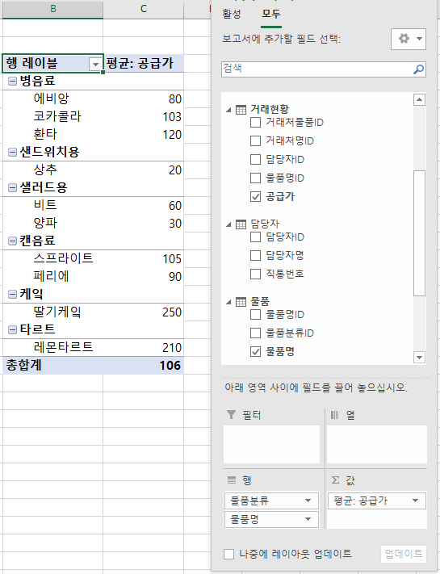
완성이미지
[실습 내용 및 지시 사항]
=============================================================================
* 정규화된 표들의 관계 설정 기반 요약 분석을 위한 [PowerPivot]메뉴로 피벗테이블 작성
** 표를 데이터모델에 추가
*** 표 선택 --> [PowerPivot]메뉴탭 --> [데이터모델에추가]메뉴 --> 5개의 표 모두 데이터모델에 추가
** 데이터모델 추가 기능의 피벗테이블
*** [PowerPivot]메뉴탭 --> [관리]메뉴 --> 파워피벗 작업 창: [홈]메뉴탭 --> [피벗테이블]메뉴 --> 피벗테이블 위치 지정 --> 피벗테이블 영역의 기준필드와 계산필드 지정

피벗테이블마법사
[실습 내용 및 지시 사항]
====================================================================
* 크로스탭 형 표를 통합 할 수 있는 [피벗테이블 마법사]메뉴
** 숨겨진 있는 [피벗테이블 마법사]메뉴 표시
*** [빠른실행도구]영역의 목록버튼 --> [기타명령]메뉴 --> [빠른실행도구모음]의 모든 명령 목록 중 [피벗테이블 마법사] 버튼 추가
** 표들의 통합을 위한 피벗테이블 마법사
*** [피벗테이블마법사]버튼 실행 --> 1단계: [분석할데이터위치]의 옵션을 [다중통합범위]로 지정
--> 2단계: 원하는 페이지 필드 수는 [하나의페이지필드]로 지정
--> 3단계: 통합할 데이터 영역을 추가
--> 피벗테이블 위치 지정 --> 피벗테이블이 표시됨
...
경기 | 경상 | 전라 | 강원 | 충청
32,874,325 | 12,109,425 | 4,045,350 | 2,774,400
20,779,810 | 3,208,020 | 5,180,080 | 1,585,055 | 1,147,400
9,435,700 | 2,561,010 | 1,237,000 | 199,500 | 173,800
10,081,880 | 662,400 | 483,000 | 552,600 | 1,341,000
8,313,985 | 720,195 | 1,078,800 | 1,933,400 | 2,524,300
7,303,900 | 437,915 | 336,100 | 731,500 | 462,900
4,907,285 | 200,340 | 509,000 | 774,200 | 355,000
2,513,795 | 747,800 | 988,800 | 93,900
96,210,680 | 20,647,105 | 13,858,130 | 8,644,555 | 6,004,400
...
완성이미지
경기 | 경상 | 전라 | 강원 | 충청
69,101,610 | 12,410,175 | 5,501,520 | 7,236,015 | 5,819,370
63,600,845 | 13,286,230 | 15,505,020 | 4,456,740
29,146,555 | 6,040,075 | 37,145 | 1,797,970 | 1,216,380
11,398,995 | 768,580 | 497,990 | 53,900 | 1,774,860
9,976,935 | 2,930,700
10,032,660 | 1,826,565 | 98,700 | 1,176,365 | 1,901,055
5,342,195 | 2,669,800 |  | 1,516,930 | 220,590
4,471,640 | 1,735,320 | 314,700 | 1,244,535 | 679,095
203,071,435 | 41,667,445 | 21,955,075 | 17,482,455 | 11,611,350

탐색분석_대푯값



평균값
중앙값
[이론]
=====================================================================================
* 대푯값: 평균, 중앙값, 최빈값
** 평균값 : 표본을 모두 더한 후 표본의 수로 나눈 값 =AVERAGE(값1,값2,값3,...)
**중앙값 : 표본에서 중앙에 위치하는 값 =MEDIAN(값1,값2,값3,...)
** 최빈값 : 표본에서 가장 자주 발생한 값 =MODE(값1,값2,값3,...)
************************************************************************************
피카츄 나라
 |  | 평균값
이름 | 키 | 중앙값
피카츄 | 124
라이츄 | 128
이브이 | 132
파이리 | 136
꼬부기 | 148
버터풀 | 148
야도란 | 152
피죤투 | 158
푸린 | 162
나시 | 740

탐색분석_도수분포표히스토그램
[이론]
===========================================================================================
* 도수분포표: 자료의 분포를 구간으로 나누고 각 구간에 속하는 값이 몇 개인지 빈도를 나타낸 표
* 히스토그램 : 도수분포를 막대그래프로 시각화한 차트
*******************************************************************************************
[실습 내용 및 지시 사항]
=======================================================================================
* 계급 작성
** 계급을 위한 구간수와 구간 크기 구하여 계급 표 작성
*** 기술통계법에서 구한 최대값과 최소값과 정해진 구간 수로 구간 크기를 구함:
구간크기 = (최대값-최소값) / 구간수
*** 계급(구간) 경계값을 최소값부터 구간크기를 순서대로 더하여 구함
* 히스토그램 작성
** [데이터분석]도구
*** [데이터]메뉴탭 --> [분석]그룹 --> [데이터 분석]메뉴 --> [통계분석도구] --> [히스토그램]
*** 히스토그램 대화상자: 입력범위 --> 계급구간 --> 이름표사용 --> 출력옵션 --> 차트출력옵션
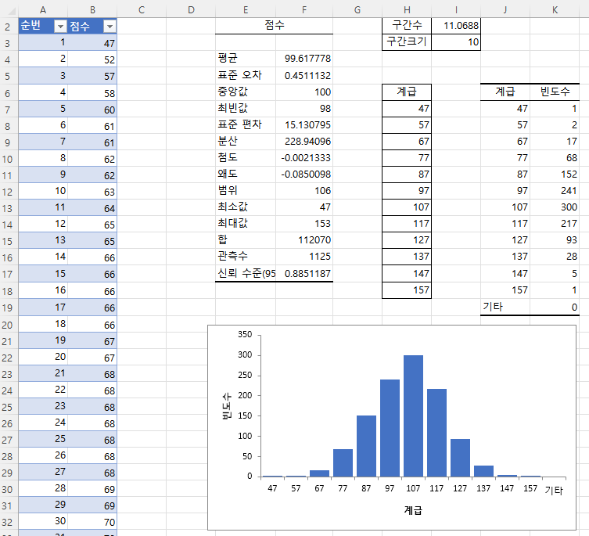
완성이미지
포인트
1039
993
1018
976
899
1101
827
1203
841
1001
963
922
994
924
1009
1039
973
1033
1163
1077
1116
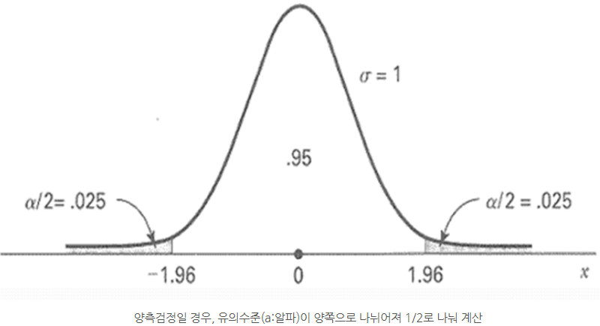
※유의수준: 0.05
[정규분포]
980
915
862
947
1028
995
983
1052
1115
1132
959
1123
933
980
943
882
1119
1118
991
971
...

탐색분석_상자수염그림
[실습 내용 및 지시 사항]
====================================================================
* 상자수염그림 작성 : 데이터 변수의 데이터 값 분포의 사분위수범위(IQR) 표현
** 데이터 영역 선택 후 [삽입]메뉴탭 --> [차트]그룹 --> [상자수염그림]메뉴
*** [차트 서식] 작업창 --> [계열] 차트 옵션 --> 요소 표시 조정 가능
C반 | 평균 | 50.8
49 | 최대값 | 60
54 | Q3 | 56
47 | 중위값Q2 | 53.5
56 | Q1 | 49
47 | 최소값 | 47
20
56 | IQR 기준 | 38.5
53
59
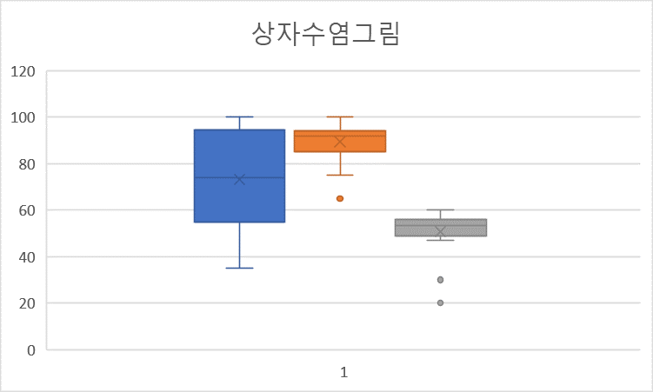
완성이미지
57
56
50
56
60
30
49
51
58
53
55

탐색분석_T검정평균비교
[이론]
===========================================================================================
* 기술통계법
** 평균 / 표준오차 / 중앙값 / 최빈값 / 표준편차 / 분산 / 첨도 / 왜도 / 범위 / 최소값 / 최대값 / 합 / 관측수
* t-검정: 쌍체비교
** 같은 집단에서 두 번의 데이터를 측정했을 때 두 가지 데이터의 평균 차이 비교
*******************************************************************************************
[실습 내용 및 지시 사항]
=======================================================================================
* 데이터분석 기능
** [데이터분석]메뉴 추가 기능 표시
*** [파일]메뉴 --> [옵션] --> [추가기능] --> [Excel 추가기능] --> [분석도구] 옵션 체크
** [데이터분석]도구
*** [데이터]메뉴탭 --> [분석]그룹 --> [데이터 분석]메뉴 --> [통계분석도구] --> [기술통계법]
*** 기술통계법 대화상자: 입력범위 --> 첫째행이름표사용 --> 출력범위 --> 요약통계량 또는 t-검정: 쌍체비교
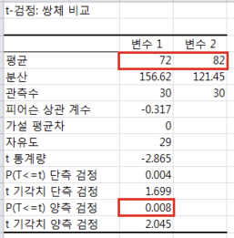
완성이미지
사전점수 | 사후점수
66 | 90
51 | 87
69 | 75
74 | 73
100 | 65
63 | 81
86 | 96
90 | 70
69 | 95
83 | 71
75 | 71
72 | 90
98 | 95
69 | 73
67 | 72
88 | 67
55 | 97
56 | 97
74 | 71
57 | 92
56 | 87
※유의수준: 0.05
76 | 95
71 | 69
85 | 81
76 | 81
78 | 93
62 | 88
60 | 76
67 | 95
67 | 67

탐색분석_분산분석
[이론]
===========================================================================================
* 분산분석: 일원배치법
** 3개 이상의 집단에 대한 평균 차이를 검정
*******************************************************************************************
[실습 내용 및 지시 사항]
=======================================================================================
* 데이터분석 기능
** [데이터분석]도구
*** [데이터]메뉴탭 --> [분석]그룹 --> [데이터 분석]메뉴 --> [통계분석도구] --> [분산분석:일원배치법]
*** 분산분석 대화상자: 입력범위 --> 첫째행이름표사용 --> 출력범위
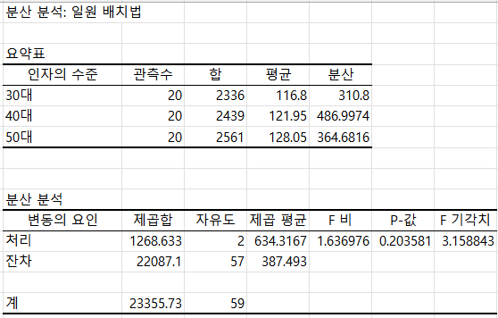
완성이미지
30대 | 40대 | 50대
126 | 122 | 159
112 | 149 | 93
127 | 153 | 169
172 | 137 | 125
118 | 92 | 111
116 | 121 | 119
109 | 111 | 131
125 | 111 | 102
104 | 100 | 166
137 | 165 | 130
116 | 101 | 112
113 | 122 | 125
110 | 147 | 122
97 | 116 | 119
105 | 146 | 136
107 | 93 | 129
94 | 124 | 121
138 | 109 | 135
103 | 131 | 127
107 | 89 | 130

예측분석_회귀분석
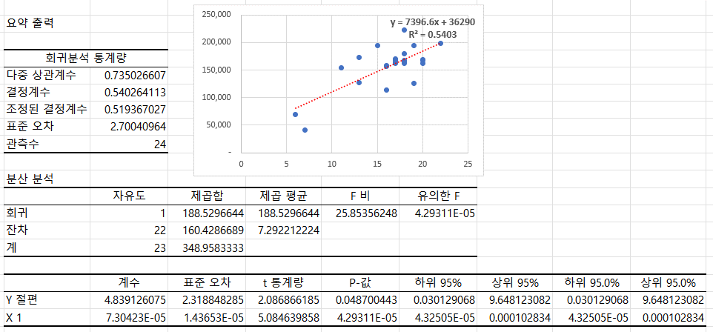
완성이미지
이벤트횟수 |  |  | (단위 : 만원)
구분 | 월 | 이벤트횟수 | 매출
전년 | 1월 | 7 | 40,922
 | 2월 | 6 | 69,606
 | 3월 | 20 | 168,372
 | 4월 | 22 | 198,736
 | 5월 | 18 | 222,976
 | 6월 | 17 | 161,785
 | 7월 | 18 | 168,067
 | 8월 | 19 | 193,857
 | 9월 | 17 | 167,839
 | 10월 | 13 | 126,606
 | 11월 | 16 | 156,229
 | 12월 | 18 | 161,608
금년 | 1월 | 16 | 113,529
 | 2월 | 16 | 157,558
 | 3월 | 18 | 164,491
 | 4월 | 19 | 126,380
 | 5월 | 11 | 153,773
 | 6월 | 20 | 167,022
 | 7월 | 17 | 169,899
 | 8월 | 17 | 163,910
 | 9월 | 20 | 162,574
 | 10월 | 13 | 172,346
 | 11월 | 18 | 180,325
 | 12월 | 15 | 194,630

예측분석_목표값찾기와해찾기
...
항목 | 단위 | 값 | % | 지출 상세
평균단가 | 원 | 3,700 |  | 2,000,000 |  | 월세
총 매출액 | 원 | 925,000 |  | 2% |  | 전기세/수도세 포함
 |  |  |  | 200,000,000 |  | 공사비/기계비 포함 (5년)
평균원가 | 원 | 1,450 |  | 3% |  | 매출액의 n%
총 매출원가 | 원 | 362,500 | (39%)
 |  |  |  | 목표값 --> | 평균원가가 1550원으로 올랐을때 영업이익을 유지하기위한 판매갯수는 얼마인가?
인건비 | 원 | 200,000 |  |  | # 현재 영업이익 138,472 일때 평균원가 1,450
임대료 | 원 | 66,667 |  |  | # 평균원가가 1450 --> 1550로 변경되었을때 영업이익 113,472
기타잡비 | 원 | 18,500 |  |  | # 이전 영업이익 138,472를 유지하려면 판매개수는 ?
감가상각비 | 원 | 111,111
[실습 내용 및 지시 사항]
=======================================================================================
* 목표값 찾기: 수식에서 가상의 결과 값을 나타내기 위해 특정 값을 역으로 추산하는 방법
** [데이터]메뉴탭 --> [예측]그룹 --> [가상분석] --> [목표값찾기]메뉴
*** 목표값찾기 대화상자: 수식셀 --> 수식이 들어있는 계산 결과 셀 지정
찾는값 --> 수식 결과의 원하는 목표값 입력
값을 바꿀셀 --> 목표값이 되기 위해 변경해야 하는 값 셀 지정
가맹비 | 원 | 27,750
판매/관리비 | 원 | 424,028 | (46%)

영업이익 | 원 | 138,472 | (15%)

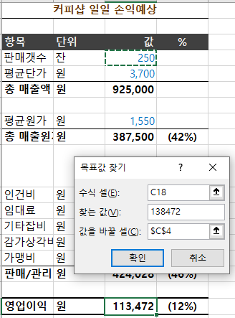
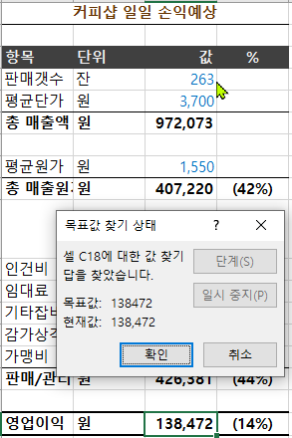
완성이미지

예측분석_데이터표
...
[실습 내용 및 지시 사항]
=======================================================================================
* 데이터 표: 수식의 특정 값을 변경하면 수식의 결과가 어떻게 달라지는 지를 나타내는 기능
** [데이터]메뉴탭 --> [예측]그룹 --> [가상분석]메뉴--> [데이터표]메뉴
*** 수식과 변수(열방향)를 포함한 표의 범위 지정
*** [데이터]메뉴탭 --> [예측]그룹 --> [가상분석]메뉴--> [데이터표]메뉴
*** 데이터 표 대화상자: 변수의 방향에 수식의 주소를 지정함
...
3.60% | 4.00% | 4.40% | 4.80% | 5.20% | 5.60% | 6.00%
...

기본장표작성연습
불량현상 | 불량원인 | 불량건수 | 기존납품단가
LED 불빛샘 | Display PCB 재조립 | 5 | 3289.333 | <코드별 부품명칭>
이물 | Display부 이물 | 1 | 4480.663 | 부품코드 | 부품명
Scratch | Door Deco 우측 상단부 Scratch | 4 | 3920.733 | BC1 | Cabinet Cover
찍힘 | Door Deco 찍힘 | 8 | 4500.882 | BC2 | Control Panel
파손 | Drum Tub 샤이폰 호스 조립부 파손 | 1 | 9430.555 | BD1 | Drum Tub
LED 불빛샘 | Knob Gudie 교환 | 6 | 2800.551 | BM1 | Main PCB
세탁구속 | Main PCB 단품 불량 | 1 | 9320.437 | BT1 | Top Plate
세탁구속 | Stator 단선(찍힘) | 3 | 3345.167 | ETC | 기타
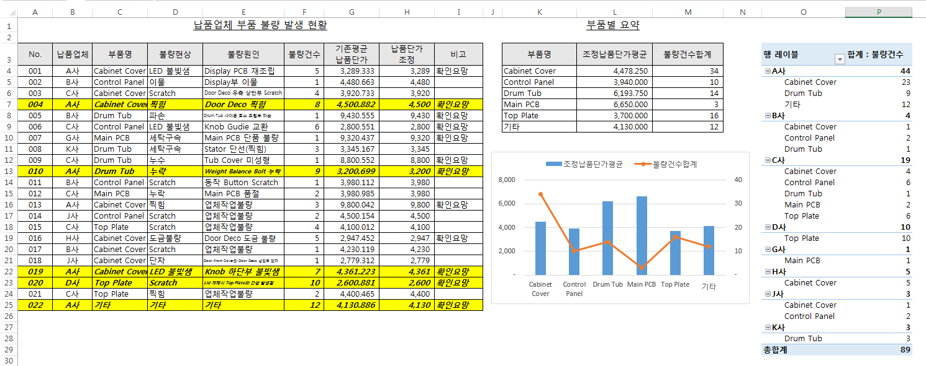
문서작업 완성 그림
누수 | Tub Cover 미성형 | 1 | 8800.552
누락 | Weight Balance Bolt 누락 | 9 | 3200.699
Scratch | 동작 Button Scratch | 1 | 3980.112
누락 | Main PCB 품절 | 2 | 3980.985
찍힘 | 업체작업불량 | 3 | 9800.042
Scratch | 업체작업불량 | 2 | 4500.154
Scratch | 업체작업불량 | 4 | 4100.012
도금불량 | Door Deco 도금 불량 | 5 | 2947.452
Scratch | 업체작업불량 | 1 | 4230.119
단차 | Door Front Cover와 Door Deco 상단부 단차 | 1 | 2779.312
LED 불빛샘 | Knob 하단부 불빛샘 | 7 | 4361.223
Scratch | Lid 개폐시 Top Plate와 간섭 발생됨 | 10 | 2600.881
찍힘 | 업체작업불량 | 2 | 4400.465
기타 | 기타 | 12 | 4130.886

